手机绿光
339.71 | 879.07
340.1 | 879.07
340.48 | 879.07
340.86 | 867.77
341.25 | 851.96
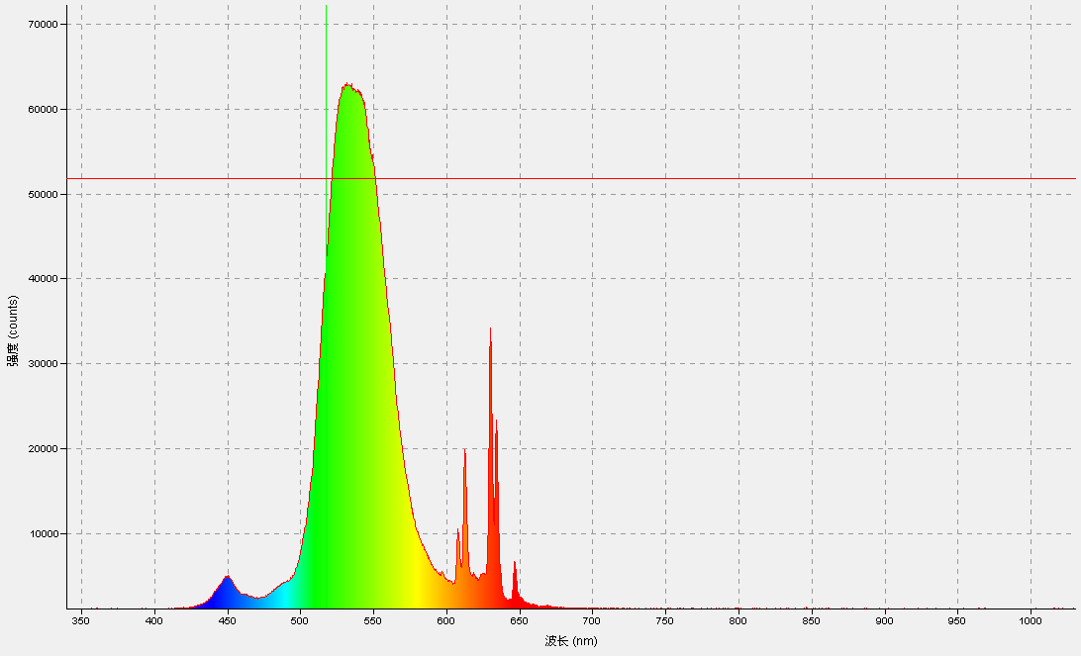
341.63 | 906.19
342.01 | 903.93
342.39 | 942.35
342.78 | 849.7
343.16 | 872.29
343.54 | 840.66
343.93 | 917.49
344.31 | 870.03
344.69 | 931.05
345.07 | 906.19
345.46 | 933.31
345.84 | 860.99
346.22 | 872.29
346.6 | 901.67
346.98 | 842.92
347.37 | 922.01
347.75 | 964.95
348.13 | 935.57
348.51 | 917.49
348.9 | 910.71
349.28 | 955.91
349.66 | 976.25
350.04 | 951.39
350.42 | 973.99
350.81 | 928.79
351.19 | 937.83
351.57 | 1030.48
351.95 | 967.21
352.33 | 994.32
352.71 | 969.47
353.1 | 1007.88
353.48 | 958.17
353.86 | 996.58
354.24 | 998.84
354.62 | 1021.44
355 | 1077.94
355.39 | 931.05
355.77 | 998.84
356.15 | 1066.64
356.53 | 1059.86
356.91 | 987.54
357.29 | 978.51
357.67 | 1044.04
358.05 | 996.58
358.44 | 1030.48
358.82 | 996.58
359.2 | 987.54
359.58 | 1064.38
359.96 | 1014.66
360.34 | 992.06
360.72 | 985.28
361.1 | 1057.6
361.48 | 1012.4
361.86 | 971.73
362.25 | 994.32
362.63 | 987.54
363.01 | 1023.7
363.39 | 1057.6
363.77 | 1003.36
364.15 | 987.54
364.53 | 958.17
364.91 | 976.25
365.29 | 1053.08
365.67 | 1014.66
366.05 | 1014.66
366.43 | 1037.26
366.81 | 980.77
367.19 | 1019.18
367.57 | 958.17
367.95 | 1030.48
368.33 | 955.91
368.71 | 996.58
369.09 | 964.95
369.47 | 1023.7
369.85 | 971.73
370.23 | 989.8
370.61 | 967.21
370.99 | 998.84
371.37 | 1007.88
371.75 | 1023.7
372.13 | 996.58
372.51 | 1025.96
372.89 | 1012.4
373.27 | 1068.9
373.65 | 996.58
374.03 | 1075.68
374.41 | 989.8
374.79 | 1019.18
375.17 | 1037.26
375.55 | 1005.62
375.93 | 1084.72
376.31 | 983.02
376.69 | 980.77
377.07 | 1001.1
377.45 | 1037.26
377.83 | 1007.88
378.2 | 949.13
378.58 | 1007.88
378.96 | 1014.66
379.34 | 989.8
379.72 | 989.8
380.1 | 1005.62
380.48 | 992.06
380.86 | 1021.44
381.24 | 983.02
381.62 | 978.51
382 | 1030.48
382.37 | 976.25
382.75 | 1014.66
383.13 | 1012.4
383.51 | 967.21
383.89 | 1021.44
384.27 | 1030.48
384.65 | 992.06
385.02 | 1077.94
385.4 | 996.58
385.78 | 1005.62
386.16 | 1035
386.54 | 980.77
386.92 | 1019.18
387.29 | 1001.1
387.67 | 1048.56
388.05 | 1021.44
388.43 | 1032.74
388.81 | 992.06
389.19 | 978.51
389.56 | 976.25
389.94 | 1048.56
390.32 | 987.54
390.7 | 1028.22
391.08 | 1050.82
391.45 | 1025.96
391.83 | 1039.52
392.21 | 1007.88
392.59 | 1016.92
392.96 | 1014.66
393.34 | 1035
393.72 | 1028.22
394.1 | 962.69
394.48 | 1025.96
394.85 | 1068.9
395.23 | 1012.4
395.61 | 1041.78
395.99 | 983.02
396.36 | 987.54
396.74 | 942.35
397.12 | 1028.22
397.49 | 998.84
397.87 | 987.54
398.25 | 935.57
398.63 | 964.95
399 | 1021.44
399.38 | 976.25
399.76 | 969.47
400.13 | 992.06
400.51 | 1014.66
400.89 | 983.02
401.27 | 971.73
401.64 | 994.32
402.02 | 1057.6
402.4 | 994.32
402.77 | 1046.3
403.15 | 998.84
403.53 | 1025.96
403.9 | 978.51
404.28 | 1062.12
404.66 | 992.06
405.03 | 1073.42
405.41 | 1023.7
405.78 | 1001.1
406.16 | 1044.04
406.54 | 998.84
406.91 | 989.8
407.29 | 1037.26
407.67 | 996.58
408.04 | 1016.92
408.42 | 1016.92
408.79 | 1025.96
409.17 | 1016.92
409.55 | 1041.78
409.92 | 1064.38
410.3 | 1055.34
410.67 | 992.06
411.05 | 1030.48
411.43 | 1014.66
411.8 | 1021.44
412.18 | 1044.04
412.55 | 1057.6
412.93 | 978.51
413.31 | 1030.48
413.68 | 1014.66
414.06 | 1037.26
414.43 | 1096.02
414.81 | 1010.14
415.18 | 1089.24
415.56 | 1114.1
415.93 | 994.32
416.31 | 1016.92
416.68 | 1032.74
417.06 | 1041.78
417.43 | 1030.48
417.81 | 1050.82
418.19 | 1086.98
418.56 | 1159.29
418.94 | 1096.02
419.31 | 1032.74
419.69 | 1068.9
420.06 | 1093.76
420.44 | 1114.1
420.81 | 1091.5
421.19 | 1118.61
421.56 | 1125.39
421.93 | 1157.03
422.31 | 1096.02
422.68 | 1111.84
423.06 | 1123.13
423.43 | 1152.51
423.81 | 1202.23
424.18 | 1204.49
424.56 | 1213.53
424.93 | 1229.35
425.31 | 1263.24
425.68 | 1177.37
426.05 | 1229.35
426.43 | 1249.68
426.8 | 1283.58
427.18 | 1215.79
427.55 | 1229.35
427.93 | 1263.24
428.3 | 1297.14
428.67 | 1319.74
429.05 | 1353.64
429.42 | 1364.94
429.8 | 1450.81
430.17 | 1407.87
430.54 | 1448.55
430.92 | 1471.15
431.29 | 1466.63
431.66 | 1575.1
432.04 | 1538.94
432.41 | 1622.56
432.79 | 1593.18
433.16 | 1599.96
433.53 | 1597.7
433.91 | 1735.55
434.28 | 1744.59
434.65 | 1703.91
435.03 | 1792.04
435.4 | 1857.58
435.77 | 1925.37
436.15 | 1873.4
436.52 | 2060.96
436.89 | 2090.34
437.27 | 2140.06
437.64 | 2167.17
438.01 | 2207.85
438.38 | 2214.63
438.76 | 2406.72
439.13 | 2519.71
439.5 | 2580.72
439.88 | 2623.66
440.25 | 2680.16
440.62 | 2750.21
440.99 | 2978.45
441.37 | 2942.3
441.74 | 3077.89
442.11 | 3089.18
442.49 | 3231.55
442.86 | 3353.58
443.23 | 3500.47
443.6 | 3647.36
443.98 | 3674.48
444.35 | 3803.29
444.72 | 3801.03
445.09 | 3886.9
445.46 | 3956.96
445.84 | 4088.03
446.21 | 4117.41
446.58 | 4354.69
446.95 | 4463.16
447.33 | 4436.04
447.7 | 4589.71
448.07 | 4517.4
448.44 | 4601.01
448.81 | 4804.39
449.19 | 4707.22
449.56 | 4951.28
449.93 | 4944.5
450.3 | 4958.06
450.67 | 4962.58
451.04 | 5021.34
451.42 | 4820.21
451.79 | 4768.24
452.16 | 4576.15
452.53 | 4370.51
452.9 | 4381.81
453.27 | 4210.06
453.64 | 4155.82
454.02 | 4038.31
454.39 | 3895.94
454.76 | 3819.11
455.13 | 3575.05
455.5 | 3441.72
455.87 | 3385.22
456.24 | 3344.54
456.61 | 3290.31
456.99 | 3199.92
457.36 | 3129.86
457.73 | 3114.04
458.1 | 3003.31
458.47 | 2935.52
458.84 | 2869.98
459.21 | 2763.77
459.58 | 2738.91
459.95 | 2818
460.32 | 2759.25
460.69 | 2634.96
461.06 | 2779.59
461.43 | 2723.09
461.8 | 2741.17
462.18 | 2650.78
462.55 | 2598.8
462.92 | 2614.62
463.29 | 2750.21
463.66 | 2533.27
464.03 | 2634.96
464.4 | 2510.67
464.77 | 2501.63
465.14 | 2506.15
465.51 | 2449.65
465.88 | 2499.37
466.25 | 2476.77
466.62 | 2483.55
466.99 | 2404.46
467.36 | 2359.26
467.73 | 2295.98
468.1 | 2264.35
468.47 | 2232.71
468.84 | 2237.23
469.21 | 2210.11
469.58 | 2273.39
469.95 | 2253.05
470.32 | 2250.79
470.68 | 2307.28
471.05 | 2246.27
471.42 | 2273.39
471.79 | 2187.51
472.16 | 2318.58
472.53 | 2295.98
472.9 | 2275.65
473.27 | 2379.6
473.64 | 2316.32
474.01 | 2329.88
474.38 | 2320.84
474.75 | 2406.72
475.12 | 2451.91
475.49 | 2454.17
475.85 | 2519.71
476.22 | 2562.64
476.59 | 2592.02
476.96 | 2535.53
477.33 | 2659.82
477.7 | 2644
478.07 | 2639.48
478.44 | 2734.39
478.8 | 2786.37
479.17 | 2813.49
479.54 | 2892.58
479.91 | 2924.22
480.28 | 2960.37
480.65 | 2987.49
481.02 | 3066.59
481.38 | 3098.22
481.75 | 3204.44
482.12 | 3206.7
482.49 | 3306.13
482.86 | 3392
483.22 | 3471.1
483.59 | 3482.39
483.96 | 3520.81
484.33 | 3556.97
484.7 | 3613.46
485.06 | 3692.56
485.43 | 3889.16
485.8 | 3859.79
486.17 | 3907.24
486.54 | 3785.21
486.9 | 3925.32
487.27 | 3830.41
487.64 | 3850.75
488.01 | 3916.28
488.37 | 3966
488.74 | 3977.3
489.11 | 4020.23
489.48 | 4103.85
489.84 | 4081.25
490.21 | 4246.22
490.58 | 4196.5
490.95 | 4223.62
491.31 | 4153.56
491.68 | 4223.62
492.05 | 4334.35
492.42 | 4449.6
492.78 | 4415.7
493.15 | 4384.07
493.52 | 4650.73
493.88 | 4494.8
494.25 | 4689.14
494.62 | 4795.35
494.98 | 4772.76
495.35 | 5159.19
495.72 | 5197.6
496.08 | 5269.92
496.45 | 5373.87
496.82 | 5663.13
497.18 | 5895.89
497.55 | 5927.53
497.92 | 6246.16
498.28 | 6381.75
498.65 | 6677.79
499.02 | 7012.24
499.38 | 7170.43
499.75 | 7500.37
500.12 | 7665.34
500.48 | 8144.42
500.85 | 8519.55
501.21 | 8842.71
501.58 | 8980.55
501.95 | 9461.9
502.31 | 9676.58
502.68 | 10081.09
503.04 | 10395.21
503.41 | 10876.55
503.78 | 11195.19
504.14 | 11466.37
504.51 | 12123.98
504.87 | 12318.32
505.24 | 13161.24
505.6 | 13346.54
505.97 | 14160.08
506.34 | 14616.56
506.7 | 15269.66
507.07 | 15732.92
507.43 | 16358.89
507.8 | 16865.09
508.16 | 17631.17
508.53 | 18618.72
508.89 | 19131.7
509.26 | 19922.64
509.62 | 20688.72
509.99 | 21990.38
510.35 | 22788.1
510.72 | 23542.88
511.08 | 24496.53
511.45 | 25854.69
511.81 | 26842.23
512.18 | 27782.32
512.54 | 28830.88
512.91 | 30103.16
513.27 | 31147.2
513.64 | 31443.24
514 | 32934.73
514.37 | 34360.68
514.73 | 35047.67
515.1 | 35725.61
515.46 | 36837.45
515.82 | 38489.38
516.19 | 38794.46
516.55 | 39759.41
516.92 | 40534.53
517.28 | 41119.82
517.65 | 42396.63
518.01 | 42801.13
518.38 | 43587.55
518.74 | 44444.03
519.1 | 45610.1
519.47 | 46213.47
519.83 | 47158.08
520.2 | 48170.48
520.56 | 49356.89
520.92 | 49487.96
521.29 | 51397.52
521.65 | 51808.81
522.01 | 53105.95
522.38 | 53738.7
522.74 | 54269.76
523.11 | 55539.78
523.47 | 55894.58
523.83 | 56502.47
524.2 | 57130.7
524.56 | 58140.84
524.92 | 58484.34
525.29 | 59205.22
525.65 | 59589.39
526.01 | 60206.33
526.38 | 60176.95
526.74 | 61033.42
527.1 | 61422.11
527.47 | 61607.42
527.83 | 61494.43
528.19 | 61652.62
528.55 | 61966.73
528.92 | 62206.27
529.28 | 62350.9
529.64 | 62592.7
530.01 | 62597.22
530.37 | 62726.03
530.73 | 62762.19
531.09 | 62755.41
531.46 | 62805.13
531.82 | 62588.18
532.18 | 62703.44
532.54 | 63013.03
532.91 | 62651.46
533.27 | 62897.78
533.63 | 62746.37
533.99 | 62829.99
534.36 | 62348.64
534.72 | 62319.27
535.08 | 62590.44
535.44 | 62233.39
535.81 | 62436.78
536.17 | 61822.1
536.53 | 62262.77
536.89 | 62233.39
537.25 | 61826.62
537.62 | 61980.29
537.98 | 62052.61
538.34 | 61806.28
538.7 | 61946.39
539.06 | 62061.64
539.42 | 61761.09
539.79 | 61865.04
540.15 | 61623.24
540.51 | 61833.4
540.87 | 61614.2
541.23 | 61643.58
541.59 | 61578.04
541.96 | 61532.85
542.32 | 61214.21
542.68 | 61225.51
543.04 | 60443.61
543.4 | 60622.13
543.76 | 60129.49
544.12 | 59853.79
544.48 | 59562.28
544.85 | 59327.25
545.21 | 59028.96
545.57 | 57944.24
545.93 | 57578.15
546.29 | 57047.09
546.65 | 57099.06
547.01 | 55697.97
547.37 | 56427.89
547.73 | 55684.41
548.09 | 54836.98
548.45 | 54785
548.81 | 54493.48
549.17 | 53962.42
549.54 | 53338.71
549.9 | 53286.73
550.26 | 52927.42
550.62 | 52534.21
550.98 | 51935.36
551.34 | 51395.26
551.7 | 51309.39
552.06 | 50206.59
552.42 | 49483.44
552.78 | 49024.7
553.14 | 48715.1
553.5 | 47772.76
553.86 | 47704.96
554.22 | 46683.52
554.58 | 45680.15
554.94 | 45562.64
555.3 | 44453.07
555.66 | 43849.69
556.02 | 43390.95
556.38 | 42920.91
556.74 | 42328.83
557.1 | 41289.31
557.46 | 40796.67
557.82 | 40048.66
558.17 | 39800.08
558.53 | 38882.59
558.89 | 38188.83
559.25 | 38179.79
559.61 | 37614.83
559.97 | 36667.96
560.33 | 35931.26
560.69 | 35359.52
561.05 | 34688.35
561.41 | 34539.2
561.77 | 33531.32
562.13 | 32860.15
562.49 | 32681.63
562.84 | 32137.01
563.2 | 31269.23
563.56 | 30143.84
563.92 | 29542.73
564.28 | 28955.17
564.64 | 28349.54
565 | 27149.57
565.36 | 26708.9
565.71 | 25791.41
566.07 | 25217.42
566.43 | 24385.8
566.79 | 24087.5
567.15 | 23502.21
567.51 | 22901.09
567.86 | 22236.7
568.22 | 21438.98
568.58 | 20862.73
568.94 | 20874.03
569.3 | 20914.7
569.66 | 19807.39
570.01 | 19287.63
570.37 | 19359.94
570.73 | 18650.36
571.09 | 18101.22
571.45 | 17906.87
571.8 | 17154.35
572.16 | 16876.39
572.52 | 16546.46
572.88 | 16334.03
573.23 | 15832.35
573.59 | 15177
573.95 | 15082.09
574.31 | 14532.95
574.66 | 14645.94
575.02 | 14069.69
575.38 | 13622.24
575.74 | 13400.78
576.09 | 13109.26
576.45 | 12892.32
576.81 | 12397.41
577.17 | 12099.12
577.52 | 11778.22
577.88 | 11319.48
578.24 | 11308.18
578.59 | 11018.92
578.95 | 10512.72
579.31 | 10411.03
579.66 | 10153.41
580.02 | 10180.52
580.38 | 9803.13
580.74 | 9665.28
581.09 | 9534.21
581.45 | 9326.31
581.8 | 8957.96
582.16 | 9023.49
582.52 | 9055.13
582.87 | 8919.54
583.23 | 8596.38
583.59 | 8614.46
583.94 | 8408.82
584.3 | 8268.71
584.66 | 8124.08
585.01 | 7979.45
585.37 | 7852.9
585.72 | 7683.41
586.08 | 7590.76
586.44 | 7561.38
586.79 | 7371.56
587.15 | 7245.01
587.5 | 7064.22
587.86 | 6869.88
588.22 | 6892.47
588.57 | 6736.55
588.93 | 6612.26
589.28 | 6571.58
589.64 | 6323
589.99 | 6121.87
590.35 | 6158.03
590.71 | 5997.58
591.06 | 5938.83
591.42 | 5764.82
591.77 | 5755.78
592.13 | 5656.35
592.48 | 5541.1
592.84 | 5484.6
593.19 | 5342.23
593.55 | 5339.97
593.9 | 5428.11
594.26 | 5260.88
594.61 | 5089.13
594.97 | 5071.05
595.32 | 5193.08
595.68 | 5163.71
596.03 | 5041.68
596.39 | 5355.79
596.74 | 5414.55
597.1 | 5351.27
597.45 | 5425.85
597.81 | 5247.32
598.16 | 5052.97
598.52 | 4921.9
598.87 | 4718.52
599.22 | 4578.41
599.58 | 4573.89
599.93 | 4440.56
600.29 | 4558.07
600.64 | 4377.29
601 | 4499.32
601.35 | 4307.23
601.7 | 4316.27
602.06 | 4280.11
602.41 | 4329.83
602.77 | 4239.44
603.12 | 4298.19
603.47 | 4155.82
603.83 | 4191.98
604.18 | 4008.93
604.54 | 4189.72
604.89 | 3981.82
605.24 | 4015.71
605.6 | 3968.26
605.95 | 4223.62
606.3 | 4650.73
606.66 | 5400.99
607.01 | 7050.66
607.36 | 8589.6
607.72 | 9866.41
608.07 | 10033.63
608.42 | 9493.54
608.78 | 8304.87
609.13 | 7369.3
609.48 | 6478.93
609.84 | 5916.23
610.19 | 5642.79
610.54 | 5920.75
610.9 | 6887.95
611.25 | 9396.36
611.6 | 12734.13
611.96 | 16379.23
612.31 | 19206.27
612.66 | 19606.26
613.01 | 18772.39
613.37 | 16456.06
613.72 | 14166.86
614.07 | 11588.4
614.42 | 9748.9
614.78 | 8196.39
615.13 | 7021.28
615.48 | 6311.7
615.83 | 5613.41
616.19 | 5376.13
616.54 | 5159.19
616.89 | 5086.87
617.24 | 4876.71
617.59 | 5010.04
617.95 | 5145.63
618.3 | 5195.34
618.65 | 5134.33
619 | 5039.42
619.35 | 4799.87
619.71 | 4709.48
620.06 | 4723.04
620.41 | 4761.46
620.76 | 4594.23
621.11 | 4481.24
621.47 | 4356.95
621.82 | 4384.07
622.17 | 4510.62
622.52 | 4707.22
622.87 | 4815.69
623.22 | 4935.46
623.57 | 4935.46
623.93 | 5071.05
624.28 | 5086.87
624.63 | 5136.59
624.98 | 5211.16
625.33 | 5150.15
625.68 | 5294.78
626.03 | 5152.41
626.38 | 5199.86
626.73 | 5260.88
627.08 | 5525.28
627.44 | 5882.33
627.79 | 6765.92
628.14 | 8250.63
628.49 | 11129.65
628.84 | 16302.4
629.19 | 23443.45
629.54 | 30080.56
629.89 | 33687.25
630.24 | 33999.11
630.59 | 31190.14
630.94 | 26501
631.29 | 21488.7
631.64 | 17529.48
631.99 | 13963.47
632.34 | 11785
632.69 | 11057.34
633.04 | 12368.04
633.39 | 15893.37
633.74 | 20074.05
634.09 | 23018.6
634.44 | 23655.88
634.79 | 21045.77
635.14 | 17965.63
635.49 | 14429
635.84 | 11303.66
636.19 | 8743.27
636.54 | 7188.51
636.89 | 5669.91
637.24 | 4630.39
637.59 | 3920.8
637.94 | 3398.78
638.29 | 3021.39
638.64 | 2786.37
638.99 | 2634.96
639.34 | 2472.25
639.69 | 2433.83
640.04 | 2282.43
640.39 | 2280.17
640.73 | 2115.2
641.08 | 2101.64
641.43 | 2088.08
641.78 | 2060.96
642.13 | 2040.62
642.48 | 2060.96
642.83 | 1988.65
643.18 | 1984.13
643.53 | 1995.43
643.87 | 1970.57
644.22 | 2099.38
644.57 | 2192.03
644.92 | 2289.21
645.27 | 2842.86
645.62 | 3629.28
645.97 | 4885.75
646.31 | 5923.01
646.66 | 6571.58
647.01 | 6553.5
647.36 | 5837.13
647.71 | 5276.7
648.06 | 4436.04
648.4 | 3715.16
648.75 | 3349.06
649.1 | 2969.41
649.45 | 2680.16
649.8 | 2404.46
650.14 | 2234.97
650.49 | 2268.87
650.84 | 2257.57
651.19 | 2244.01
651.53 | 2246.27
651.88 | 2253.05
652.23 | 2119.72
652.58 | 2140.06
652.93 | 1934.41
653.27 | 2002.21
653.62 | 1911.81
653.97 | 1821.42
654.31 | 1771.7
654.66 | 1814.64
655.01 | 1798.82
655.36 | 1753.63
655.7 | 1735.55
656.05 | 1651.93
656.4 | 1651.93
656.74 | 1602.22
657.09 | 1534.42
657.44 | 1584.14
657.79 | 1484.71
658.13 | 1477.93
658.48 | 1538.94
658.83 | 1500.53
659.17 | 1518.6
659.52 | 1525.38
659.87 | 1552.5
660.21 | 1568.32
660.56 | 1450.81
660.91 | 1434.99
661.25 | 1489.23
661.6 | 1383.01
661.94 | 1407.87
662.29 | 1396.57
662.64 | 1342.34
662.98 | 1346.86
663.33 | 1315.22
663.68 | 1353.64
664.02 | 1340.08
664.37 | 1337.82
664.71 | 1267.76
665.06 | 1279.06
665.41 | 1317.48
665.75 | 1335.56
666.1 | 1290.36
666.44 | 1279.06
666.79 | 1312.96
667.13 | 1392.05
667.48 | 1294.88
667.82 | 1324.26
668.17 | 1337.82
668.52 | 1362.68
668.86 | 1394.31
669.21 | 1392.05
669.55 | 1355.9
669.9 | 1380.75
670.24 | 1349.12
670.59 | 1373.98
670.93 | 1292.62
671.28 | 1283.58
671.62 | 1288.1
671.97 | 1369.46
672.31 | 1254.2
672.66 | 1215.79
673 | 1254.2
673.35 | 1242.91
673.69 | 1227.09
674.04 | 1229.35
674.38 | 1231.61
674.73 | 1172.85
675.07 | 1166.07
675.41 | 1179.63
675.76 | 1193.19
676.1 | 1190.93
676.45 | 1157.03
676.79 | 1152.51
677.14 | 1166.07
677.48 | 1175.11
677.82 | 1197.71
678.17 | 1132.17
678.51 | 1204.49
678.86 | 1150.25
679.2 | 1123.13
679.54 | 1141.21
679.89 | 1150.25
680.23 | 1172.85
680.58 | 1199.97
680.92 | 1127.65
681.26 | 1114.1
681.61 | 1125.39
681.95 | 1107.32
682.29 | 1107.32
682.64 | 1118.61
682.98 | 1163.81
683.33 | 1141.21
683.67 | 1147.99
684.01 | 1161.55
684.36 | 1093.76
684.7 | 1150.25
685.04 | 1100.54
685.38 | 1111.84
685.73 | 1127.65
686.07 | 1179.63
686.41 | 1062.12
686.76 | 1062.12
687.1 | 1129.91
687.44 | 1037.26
687.79 | 1145.73
688.13 | 1109.58
688.47 | 1053.08
688.81 | 1084.72
689.16 | 1035
689.5 | 1102.8
689.84 | 1114.1
690.18 | 1059.86
690.53 | 1175.11
690.87 | 1120.87
691.21 | 1014.66
691.55 | 1050.82
691.9 | 1050.82
692.24 | 1068.9
692.58 | 1150.25
692.92 | 1166.07
693.26 | 1075.68
693.61 | 1120.87
693.95 | 1129.91
694.29 | 1073.42
694.63 | 1114.1
694.97 | 1057.6
695.31 | 1062.12
695.66 | 1044.04
696 | 1048.56
696.34 | 1075.68
696.68 | 1059.86
697.02 | 1071.16
697.36 | 1025.96
697.71 | 998.84
698.05 | 1096.02
698.39 | 1127.65
698.73 | 1077.94
699.07 | 1064.38
699.41 | 1062.12
699.75 | 1053.08
700.09 | 1118.61
700.44 | 1019.18
700.78 | 1071.16
701.12 | 1041.78
701.46 | 1080.2
701.8 | 1035
702.14 | 1028.22
702.48 | 1100.54
702.82 | 1089.24
703.16 | 1123.13
703.5 | 1116.35
703.84 | 1080.2
704.18 | 1012.4
704.52 | 1032.74
704.87 | 1041.78
705.21 | 1064.38
705.55 | 1077.94
705.89 | 1073.42
706.23 | 1048.56
706.57 | 992.06
706.91 | 1032.74
707.25 | 1075.68
707.59 | 1066.64
707.93 | 1114.1
708.27 | 1066.64
708.61 | 1025.96
708.95 | 1102.8
709.29 | 1116.35
709.63 | 1066.64
709.97 | 1032.74
710.31 | 1007.88
710.65 | 1039.52
710.98 | 1016.92
711.32 | 1111.84
711.66 | 1044.04
712 | 989.8
712.34 | 1035
712.68 | 1032.74
713.02 | 1053.08
713.36 | 1059.86
713.7 | 1035
714.04 | 1032.74
714.38 | 1089.24
714.72 | 1030.48
715.06 | 1030.48
715.39 | 1064.38
715.73 | 1100.54
716.07 | 1030.48
716.41 | 1037.26
716.75 | 1012.4
717.09 | 1032.74
717.43 | 1032.74
717.77 | 1001.1
718.1 | 1048.56
718.44 | 962.69
718.78 | 1055.34
719.12 | 1037.26
719.46 | 1044.04
719.8 | 1005.62
720.13 | 1048.56
720.47 | 1014.66
720.81 | 1048.56
721.15 | 1075.68
721.49 | 1075.68
721.83 | 1019.18
722.16 | 989.8
722.5 | 1032.74
722.84 | 1007.88
723.18 | 1019.18
723.51 | 1039.52
723.85 | 1021.44
724.19 | 1014.66
724.53 | 1016.92
724.87 | 996.58
725.2 | 1019.18
725.54 | 1041.78
725.88 | 1037.26
726.22 | 1025.96
726.55 | 1023.7
726.89 | 1116.35
727.23 | 1032.74
727.56 | 1059.86
727.9 | 1023.7
728.24 | 994.32
728.58 | 1021.44
728.91 | 1071.16
729.25 | 985.28
729.59 | 1025.96
729.92 | 1019.18
730.26 | 1010.14
730.6 | 1041.78
730.93 | 1019.18
731.27 | 1001.1
731.61 | 976.25
731.94 | 1048.56
732.28 | 1073.42
732.62 | 1016.92
732.95 | 1025.96
733.29 | 1041.78
733.63 | 1025.96
733.96 | 1082.46
734.3 | 1071.16
734.63 | 1023.7
734.97 | 1012.4
735.31 | 1073.42
735.64 | 1023.7
735.98 | 1062.12
736.31 | 1001.1
736.65 | 1032.74
736.99 | 1066.64
737.32 | 1046.3
737.66 | 1032.74
737.99 | 989.8
738.33 | 994.32
738.67 | 1028.22
739 | 1107.32
739.34 | 973.99
739.67 | 1012.4
740.01 | 1062.12
740.34 | 1005.62
740.68 | 1055.34
741.01 | 1023.7
741.35 | 1010.14
741.68 | 1039.52
742.02 | 996.58
742.35 | 1014.66
742.69 | 1039.52
743.02 | 998.84
743.36 | 1007.88
743.69 | 1080.2
744.03 | 1037.26
744.36 | 1021.44
744.7 | 1028.22
745.03 | 1025.96
745.37 | 980.77
745.7 | 1032.74
746.04 | 1035
746.37 | 951.39
746.7 | 1016.92
747.04 | 1019.18
747.37 | 1055.34
747.71 | 1041.78
748.04 | 1010.14
748.38 | 1032.74
748.71 | 1057.6
749.04 | 994.32
749.38 | 1041.78
749.71 | 996.58
750.05 | 1005.62
750.38 | 994.32
750.71 | 998.84
751.05 | 958.17
751.38 | 1046.3
751.72 | 980.77
752.05 | 994.32
752.38 | 987.54
752.72 | 1093.76
753.05 | 1010.14
753.38 | 994.32
753.72 | 1023.7
754.05 | 1007.88
754.38 | 1019.18
754.72 | 1093.76
755.05 | 1050.82
755.38 | 989.8
755.72 | 1021.44
756.05 | 1005.62
756.38 | 996.58
756.71 | 987.54
757.05 | 983.02
757.38 | 1007.88
757.71 | 1084.72
758.05 | 1016.92
758.38 | 1001.1
758.71 | 1010.14
759.04 | 1044.04
759.38 | 1025.96
759.71 | 1057.6
760.04 | 1041.78
760.37 | 996.58
760.71 | 983.02
761.04 | 1010.14
761.37 | 983.02
761.7 | 1016.92
762.03 | 989.8
762.37 | 1012.4
762.7 | 1005.62
763.03 | 962.69
763.36 | 1021.44
763.69 | 1012.4
764.03 | 1055.34
764.36 | 1068.9
764.69 | 1003.36
765.02 | 987.54
765.35 | 1021.44
765.69 | 1007.88
766.02 | 1053.08
766.35 | 1016.92
766.68 | 994.32
767.01 | 1023.7
767.34 | 983.02
767.67 | 992.06
768.01 | 967.21
768.34 | 1007.88
768.67 | 994.32
769 | 983.02
769.33 | 996.58
769.66 | 1053.08
769.99 | 1023.7
770.32 | 1037.26
770.65 | 1019.18
770.98 | 994.32
771.31 | 958.17
771.65 | 1046.3
771.98 | 994.32
772.31 | 1023.7
772.64 | 1023.7
772.97 | 1016.92
773.3 | 1012.4
773.63 | 1044.04
773.96 | 1023.7
774.29 | 1050.82
774.62 | 1001.1
774.95 | 1012.4
775.28 | 1037.26
775.61 | 1071.16
775.94 | 998.84
776.27 | 967.21
776.6 | 983.02
776.93 | 1039.52
777.26 | 976.25
777.59 | 1014.66
777.92 | 1021.44
778.25 | 1019.18
778.58 | 976.25
778.91 | 1005.62
779.24 | 958.17
779.57 | 985.28
779.9 | 1005.62
780.23 | 1005.62
780.56 | 1035
780.89 | 1032.74
781.21 | 994.32
781.54 | 976.25
781.87 | 1037.26
782.2 | 992.06
782.53 | 953.65
782.86 | 1014.66
783.19 | 989.8
783.52 | 1044.04
783.85 | 985.28
784.18 | 976.25
784.5 | 955.91
784.83 | 994.32
785.16 | 1007.88
785.49 | 985.28
785.82 | 969.47
786.15 | 1048.56
786.48 | 1044.04
786.8 | 1001.1
787.13 | 1037.26
787.46 | 1075.68
787.79 | 1037.26
788.12 | 955.91
788.45 | 996.58
788.77 | 996.58
789.1 | 1030.48
789.43 | 1012.4
789.76 | 960.43
790.09 | 1032.74
790.41 | 1010.14
790.74 | 1023.7
791.07 | 1014.66
791.4 | 1030.48
791.72 | 1001.1
792.05 | 992.06
792.38 | 1016.92
792.71 | 980.77
793.03 | 1021.44
793.36 | 971.73
793.69 | 1014.66
794.02 | 976.25
794.34 | 992.06
794.67 | 1057.6
795 | 1005.62
795.32 | 1028.22
795.65 | 1098.28
795.98 | 1039.52
796.31 | 1028.22
796.63 | 1001.1
796.96 | 1019.18
797.29 | 994.32
797.61 | 1003.36
797.94 | 1025.96
798.27 | 1044.04
798.59 | 1041.78
798.92 | 1007.88
799.25 | 1003.36
799.57 | 1019.18
799.9 | 1003.36
800.22 | 967.21
800.55 | 1021.44
800.88 | 1030.48
801.2 | 992.06
801.53 | 1019.18
801.86 | 998.84
802.18 | 996.58
802.51 | 1016.92
802.83 | 1037.26
803.16 | 937.83
803.49 | 955.91
803.81 | 1005.62
804.14 | 989.8
804.46 | 964.95
804.79 | 1014.66
805.11 | 1084.72
805.44 | 1037.26
805.76 | 1053.08
806.09 | 1001.1
806.42 | 996.58
806.74 | 1059.86
807.07 | 971.73
807.39 | 1019.18
807.72 | 1019.18
808.04 | 1001.1
808.37 | 1003.36
808.69 | 1044.04
809.02 | 1012.4
809.34 | 1080.2
809.67 | 971.73
809.99 | 1021.44
810.32 | 1005.62
810.64 | 1007.88
810.96 | 1041.78
811.29 | 1005.62
811.61 | 973.99
811.94 | 976.25
812.26 | 1032.74
812.59 | 967.21
812.91 | 994.32
813.24 | 1064.38
813.56 | 960.43
813.88 | 976.25
814.21 | 976.25
814.53 | 1001.1
814.86 | 1012.4
815.18 | 1032.74
815.5 | 1032.74
815.83 | 1023.7
816.15 | 1010.14
816.48 | 1055.34
816.8 | 1100.54
817.12 | 1014.66
817.45 | 1044.04
817.77 | 1041.78
818.09 | 1019.18
818.42 | 1046.3
818.74 | 1032.74
819.06 | 998.84
819.39 | 1010.14
819.71 | 937.83
820.03 | 1057.6
820.36 | 1032.74
820.68 | 1007.88
821 | 1005.62
821.33 | 1023.7
821.65 | 1025.96
821.97 | 1032.74
822.29 | 1077.94
822.62 | 1014.66
822.94 | 1100.54
823.26 | 1007.88
823.59 | 996.58
823.91 | 1046.3
824.23 | 994.32
824.55 | 989.8
824.88 | 1032.74
825.2 | 1046.3
825.52 | 955.91
825.84 | 1044.04
826.16 | 1023.7
826.49 | 1019.18
826.81 | 987.54
827.13 | 1001.1
827.45 | 1003.36
827.77 | 989.8
828.1 | 994.32
828.42 | 1014.66
828.74 | 1003.36
829.06 | 964.95
829.38 | 992.06
829.71 | 992.06
830.03 | 1012.4
830.35 | 1019.18
830.67 | 996.58
830.99 | 1046.3
831.31 | 1053.08
831.63 | 1014.66
831.96 | 1025.96
832.28 | 1075.68
832.6 | 946.87
832.92 | 1021.44
833.24 | 1005.62
833.56 | 1048.56
833.88 | 994.32
834.2 | 1001.1
834.52 | 1057.6
834.84 | 996.58
835.17 | 985.28
835.49 | 955.91
835.81 | 1044.04
836.13 | 1028.22
836.45 | 998.84
836.77 | 996.58
837.09 | 964.95
837.41 | 1075.68
837.73 | 998.84
838.05 | 1048.56
838.37 | 1007.88
838.69 | 1059.86
839.01 | 976.25
839.33 | 992.06
839.65 | 1001.1
839.97 | 1041.78
840.29 | 1035
840.61 | 998.84
840.93 | 976.25
841.25 | 940.09
841.57 | 992.06
841.89 | 1019.18
842.21 | 987.54
842.53 | 973.99
842.85 | 962.69
843.17 | 1021.44
843.49 | 980.77
843.81 | 976.25
844.13 | 1021.44
844.44 | 1005.62
844.76 | 1055.34
845.08 | 969.47
845.4 | 1016.92
845.72 | 1028.22
846.04 | 1190.93
846.36 | 1025.96
846.68 | 1025.96
847 | 1023.7
847.32 | 1057.6
847.63 | 1016.92
847.95 | 992.06
848.27 | 983.02
848.59 | 1068.9
848.91 | 976.25
849.23 | 958.17
849.55 | 992.06
849.86 | 1010.14
850.18 | 987.54
850.5 | 985.28
850.82 | 1012.4
851.14 | 998.84
851.45 | 969.47
851.77 | 996.58
852.09 | 987.54
852.41 | 1005.62
852.73 | 1021.44
853.04 | 953.65
853.36 | 1007.88
853.68 | 1021.44
854 | 998.84
854.32 | 944.61
854.63 | 998.84
854.95 | 958.17
855.27 | 967.21
855.59 | 928.79
855.9 | 1053.08
856.22 | 973.99
856.54 | 992.06
856.85 | 955.91
857.17 | 1028.22
857.49 | 1048.56
857.81 | 976.25
858.12 | 1016.92
858.44 | 1041.78
858.76 | 998.84
859.07 | 1010.14
859.39 | 980.77
859.71 | 989.8
860.02 | 1053.08
860.34 | 1030.48
860.66 | 971.73
860.97 | 994.32
861.29 | 1016.92
861.61 | 1003.36
861.92 | 978.51
862.24 | 1003.36
862.55 | 1066.64
862.87 | 1025.96
863.19 | 987.54
863.5 | 992.06
863.82 | 998.84
864.14 | 994.32
864.45 | 987.54
864.77 | 971.73
865.08 | 987.54
865.4 | 1014.66
865.71 | 996.58
866.03 | 980.77
866.35 | 971.73
866.66 | 1046.3
866.98 | 1025.96
867.29 | 1025.96
867.61 | 1005.62
867.92 | 1016.92
868.24 | 1014.66
868.55 | 980.77
868.87 | 980.77
869.18 | 1010.14
869.5 | 1019.18
869.81 | 1007.88
870.13 | 942.35
870.44 | 1001.1
870.76 | 971.73
871.07 | 994.32
871.39 | 1055.34
871.7 | 958.17
872.02 | 973.99
872.33 | 1001.1
872.65 | 980.77
872.96 | 1021.44
873.28 | 983.02
873.59 | 973.99
873.9 | 978.51
874.22 | 989.8
874.53 | 1041.78
874.85 | 985.28
875.16 | 998.84
875.47 | 1053.08
875.79 | 976.25
876.1 | 1041.78
876.42 | 1037.26
876.73 | 1007.88
877.04 | 1010.14
877.36 | 1001.1
877.67 | 1037.26
877.99 | 1003.36
878.3 | 1001.1
878.61 | 985.28
878.93 | 971.73
879.24 | 1001.1
879.55 | 998.84
879.87 | 1010.14
880.18 | 969.47
880.49 | 958.17
880.81 | 1005.62
881.12 | 992.06
881.43 | 1073.42
881.74 | 969.47
882.06 | 1010.14
882.37 | 987.54
882.68 | 1010.14
883 | 1016.92
883.31 | 1007.88
883.62 | 973.99
883.93 | 1007.88
884.25 | 1003.36
884.56 | 926.53
884.87 | 969.47
885.18 | 1005.62
885.5 | 1025.96
885.81 | 971.73
886.12 | 967.21
886.43 | 989.8
886.74 | 989.8
887.06 | 1014.66
887.37 | 971.73
887.68 | 1010.14
887.99 | 992.06
888.3 | 944.61
888.62 | 1080.2
888.93 | 935.57
889.24 | 971.73
889.55 | 980.77
889.86 | 1001.1
890.17 | 960.43
890.49 | 1023.7
890.8 | 971.73
891.11 | 976.25
891.42 | 987.54
891.73 | 962.69
892.04 | 1066.64
892.35 | 1041.78
892.67 | 1028.22
892.98 | 1077.94
893.29 | 1059.86
893.6 | 980.77
893.91 | 1066.64
894.22 | 1030.48
894.53 | 1010.14
894.84 | 1014.66
895.15 | 1021.44
895.46 | 985.28
895.77 | 978.51
896.08 | 1007.88
896.39 | 976.25
896.7 | 1003.36
897.01 | 985.28
897.33 | 978.51
897.64 | 962.69
897.95 | 1039.52
898.26 | 967.21
898.57 | 1005.62
898.88 | 994.32
899.19 | 1005.62
899.5 | 962.69
899.81 | 960.43
900.12 | 964.95
900.42 | 992.06
900.73 | 996.58
901.04 | 1012.4
901.35 | 1021.44
901.66 | 992.06
901.97 | 998.84
902.28 | 994.32
902.59 | 1012.4
902.9 | 969.47
903.21 | 964.95
903.52 | 1044.04
903.83 | 1035
904.14 | 969.47
904.45 | 1010.14
904.76 | 935.57
905.06 | 1007.88
905.37 | 1100.54
905.68 | 1005.62
905.99 | 1059.86
906.3 | 955.91
906.61 | 985.28
906.92 | 1010.14
907.23 | 1007.88
907.53 | 1057.6
907.84 | 1016.92
908.15 | 1010.14
908.46 | 992.06
908.77 | 989.8
909.08 | 987.54
909.38 | 1019.18
909.69 | 1007.88
910 | 1028.22
910.31 | 994.32
910.62 | 1066.64
910.92 | 994.32
911.23 | 1003.36
911.54 | 989.8
911.85 | 937.83
912.15 | 1010.14
912.46 | 1021.44
912.77 | 1010.14
913.08 | 1073.42
913.38 | 1023.7
913.69 | 1003.36
914 | 983.02
914.31 | 960.43
914.61 | 1012.4
914.92 | 983.02
915.23 | 1012.4
915.54 | 971.73
915.84 | 944.61
916.15 | 964.95
916.46 | 1021.44
916.76 | 980.77
917.07 | 931.05
917.38 | 1023.7
917.68 | 1044.04
917.99 | 971.73
918.3 | 935.57
918.6 | 969.47
918.91 | 1023.7
919.22 | 933.31
919.52 | 1005.62
919.83 | 1039.52
920.13 | 951.39
920.44 | 1003.36
920.75 | 994.32
921.05 | 1023.7
921.36 | 1032.74
921.67 | 953.65
921.97 | 992.06
922.28 | 960.43
922.58 | 964.95
922.89 | 976.25
923.19 | 976.25
923.5 | 1016.92
923.81 | 964.95
924.11 | 967.21
924.42 | 953.65
924.72 | 1035
925.03 | 953.65
925.33 | 1005.62
925.64 | 1025.96
925.94 | 983.02
926.25 | 1016.92
926.55 | 1010.14
926.86 | 980.77
927.16 | 1003.36
927.47 | 1014.66
927.77 | 998.84
928.08 | 1037.26
928.38 | 992.06
928.69 | 940.09
928.99 | 971.73
929.3 | 994.32
929.6 | 1032.74
929.91 | 1021.44
930.21 | 1001.1
930.51 | 978.51
930.82 | 935.57
931.12 | 1016.92
931.43 | 1023.7
931.73 | 1030.48
932.04 | 1005.62
932.34 | 1014.66
932.64 | 1066.64
932.95 | 1019.18
933.25 | 996.58
933.55 | 1025.96
933.86 | 951.39
934.16 | 1007.88
934.47 | 1041.78
934.77 | 996.58
935.07 | 967.21
935.38 | 1001.1
935.68 | 951.39
935.98 | 1012.4
936.29 | 1016.92
936.59 | 1001.1
936.89 | 1055.34
937.2 | 985.28
937.5 | 1010.14
937.8 | 978.51
938.11 | 983.02
938.41 | 1028.22
938.71 | 978.51
939.01 | 983.02
939.32 | 1059.86
939.62 | 1028.22
939.92 | 980.77
940.22 | 953.65
940.53 | 998.84
940.83 | 1032.74
941.13 | 1005.62
941.43 | 1003.36
941.74 | 933.31
942.04 | 967.21
942.34 | 998.84
942.64 | 994.32
942.95 | 955.91
943.25 | 1003.36
943.55 | 994.32
943.85 | 1001.1
944.15 | 973.99
944.45 | 1012.4
944.76 | 1071.16
945.06 | 949.13
945.36 | 955.91
945.66 | 969.47
945.96 | 1035
946.26 | 978.51
946.57 | 994.32
946.87 | 1019.18
947.17 | 1062.12
947.47 | 998.84
947.77 | 994.32
948.07 | 1007.88
948.37 | 937.83
948.67 | 958.17
948.98 | 983.02
949.28 | 976.25
949.58 | 992.06
949.88 | 1053.08
950.18 | 980.77
950.48 | 1021.44
950.78 | 980.77
951.08 | 958.17
951.38 | 978.51
951.68 | 992.06
951.98 | 976.25
952.28 | 996.58
952.58 | 1039.52
952.88 | 1012.4
953.18 | 1001.1
953.48 | 983.02
953.78 | 1021.44
954.08 | 931.05
954.38 | 1055.34
954.68 | 1016.92
954.98 | 983.02
955.28 | 1037.26
955.58 | 955.91
955.88 | 983.02
956.18 | 964.95
956.48 | 1053.08
956.78 | 964.95
957.08 | 1007.88
957.38 | 1021.44
957.68 | 992.06
957.98 | 989.8
958.28 | 996.58
958.58 | 962.69
958.88 | 1010.14
959.17 | 998.84
959.47 | 1005.62
959.77 | 1037.26
960.07 | 1028.22
960.37 | 967.21
960.67 | 1041.78
960.97 | 989.8
961.27 | 976.25
961.56 | 1030.48
961.86 | 1037.26
962.16 | 1007.88
962.46 | 992.06
962.76 | 1016.92
963.06 | 969.47
963.36 | 967.21
963.65 | 985.28
963.95 | 992.06
964.25 | 994.32
964.55 | 994.32
964.85 | 1023.7
965.14 | 1025.96
965.44 | 949.13
965.74 | 967.21
966.04 | 955.91
966.33 | 987.54
966.63 | 1012.4
966.93 | 978.51
967.23 | 998.84
967.52 | 1005.62
967.82 | 953.65
968.12 | 973.99
968.42 | 996.58
968.71 | 973.99
969.01 | 1003.36
969.31 | 964.95
969.61 | 955.91
969.9 | 992.06
970.2 | 980.77
970.5 | 983.02
970.79 | 1001.1
971.09 | 983.02
971.39 | 946.87
971.68 | 983.02
971.98 | 1014.66
972.28 | 987.54
972.57 | 1014.66
972.87 | 992.06
973.17 | 962.69
973.46 | 949.13
973.76 | 933.31
974.05 | 987.54
974.35 | 1066.64
974.65 | 940.09
974.94 | 1012.4
975.24 | 987.54
975.53 | 1059.86
975.83 | 983.02
976.13 | 998.84
976.42 | 946.87
976.72 | 1032.74
977.01 | 989.8
977.31 | 940.09
977.6 | 987.54
977.9 | 985.28
978.2 | 1010.14
978.49 | 980.77
978.79 | 1028.22
979.08 | 960.43
979.38 | 955.91
979.67 | 1003.36
979.97 | 976.25
980.26 | 1010.14
980.56 | 985.28
980.85 | 1001.1
981.15 | 976.25
981.44 | 969.47
981.74 | 1025.96
982.03 | 960.43
982.33 | 1023.7
982.62 | 1041.78
982.91 | 976.25
983.21 | 980.77
983.5 | 1035
983.8 | 1012.4
984.09 | 1021.44
984.39 | 1003.36
984.68 | 964.95
984.97 | 1032.74
985.27 | 1001.1
985.56 | 1037.26
985.86 | 976.25
986.15 | 983.02
986.44 | 926.53
986.74 | 953.65
987.03 | 973.99
987.33 | 987.54
987.62 | 1039.52
987.91 | 998.84
988.21 | 1010.14
988.5 | 1005.62
988.79 | 1053.08
989.09 | 1035
989.38 | 998.84
989.67 | 1014.66
989.97 | 1023.7
990.26 | 953.65
990.55 | 987.54
990.84 | 958.17
991.14 | 912.97
991.43 | 992.06
991.72 | 1023.7
992.02 | 1030.48
992.31 | 1001.1
992.6 | 996.58
992.89 | 955.91
993.19 | 971.73
993.48 | 985.28
993.77 | 1030.48
994.06 | 996.58
994.36 | 1007.88
994.65 | 1028.22
994.94 | 1012.4
995.23 | 942.35
995.52 | 1007.88
995.82 | 992.06
996.11 | 962.69
996.4 | 1032.74
996.69 | 976.25
996.98 | 978.51
997.27 | 1037.26
997.57 | 944.61
997.86 | 962.69
998.15 | 1025.96
998.44 | 1021.44
998.73 | 958.17
999.02 | 1021.44
999.31 | 971.73
999.61 | 994.32
999.9 | 1001.1
1000.19 | 1021.44
1000.48 | 1050.82
1000.77 | 960.43
1001.06 | 980.77
1001.35 | 1007.88
1001.64 | 969.47
1001.93 | 1019.18
1002.22 | 1016.92
1002.51 | 946.87
1002.81 | 958.17
1003.1 | 1001.1
1003.39 | 1023.7
1003.68 | 983.02
1003.97 | 953.65
1004.26 | 980.77
1004.55 | 980.77
1004.84 | 998.84
1005.13 | 1010.14
1005.42 | 1007.88
1005.71 | 989.8
1006 | 985.28
1006.29 | 980.77
1006.58 | 973.99
1006.87 | 1005.62
1007.16 | 978.51
1007.45 | 953.65
1007.74 | 1023.7
1008.03 | 985.28
1008.32 | 1007.88
1008.6 | 1048.56
1008.89 | 994.32
1009.18 | 1003.36
1009.47 | 1048.56
1009.76 | 1044.04
1010.05 | 1016.92
1010.34 | 1007.88
1010.63 | 942.35
1010.92 | 998.84
1011.21 | 987.54
1011.5 | 976.25
1011.78 | 1025.96
1012.07 | 980.77
1012.36 | 992.06
1012.65 | 1003.36
1012.94 | 962.69
1013.23 | 989.8
1013.52 | 944.61
1013.8 | 962.69
1014.09 | 980.77
1014.38 | 1039.52
1014.67 | 951.39
1014.96 | 946.87
1015.24 | 962.69
1015.53 | 980.77
1015.82 | 980.77
1016.11 | 1021.44
1016.4 | 994.32
1016.68 | 992.06
1016.97 | 969.47
1017.26 | 1007.88
1017.55 | 1021.44
1017.83 | 987.54
1018.12 | 998.84
1018.41 | 1050.82
1018.7 | 1010.14
1018.98 | 953.65
1019.27 | 944.61
1019.56 | 998.84
1019.85 | 1019.18
1020.13 | 953.65
1020.42 | 987.54
1020.71 | 971.73
1020.99 | 1005.62
1021.28 | 996.58
1021.57 | 1138.95
1021.85 | 996.58
1022.14 | 1014.66
1022.43 | 1010.14
1022.71 | 958.17
1023 | 971.73
1023.29 | 983.02
1023.57 | 944.61
1023.86 | 1025.96
1024.15 | 983.02
1024.43 | 931.05
1024.72 | 962.69
1025 | 962.69
1025.29 | 998.84
1025.58 | 1028.22
1025.86 | 1030.48
1026.15 | 1014.66
1026.43 | 1001.1
1026.72 | 1057.6
1027 | 1030.48
1027.29 | 978.51
1027.58 | 994.32
1027.86 | 973.99
1028.15 | 1037.26
1028.43 | 985.28
1028.72 | 955.91
1029 | 1030.48
1029.29 | 994.32
1029.57 | 994.32
1029.86 | 976.25
1030.14 | 1019.18
1030.43 | 1010.14
1030.71 | 983.02
1031 | 978.51

手机蓝光
339.71 | 906.19
340.1 | 906.19
340.48 | 906.19
340.86 | 863.25
341.25 | 842.92
341.63 | 897.15
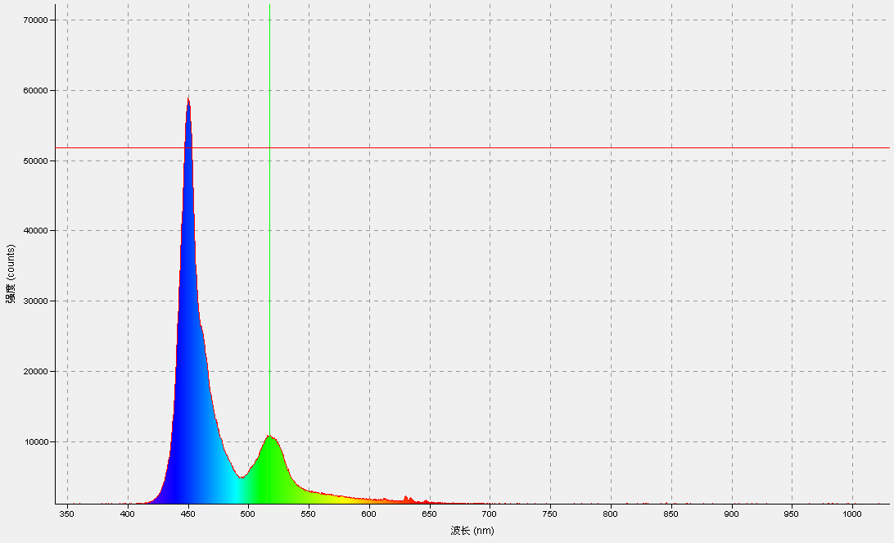
342.01 | 863.25
342.39 | 917.49
342.78 | 892.63
343.16 | 919.75
343.54 | 867.77
343.93 | 845.18
344.31 | 919.75
344.69 | 894.89
345.07 | 865.51
345.46 | 888.11
345.84 | 912.97
346.22 | 858.73
346.6 | 955.91
346.98 | 847.44
347.37 | 976.25
347.75 | 951.39
348.13 | 940.09
348.51 | 940.09
348.9 | 942.35
349.28 | 958.17
349.66 | 989.8
350.04 | 922.01
350.42 | 949.13
350.81 | 928.79
351.19 | 935.57
351.57 | 1010.14
351.95 | 989.8
352.33 | 1019.18
352.71 | 1005.62
353.1 | 962.69
353.48 | 987.54
353.86 | 1021.44
354.24 | 985.28
354.62 | 1062.12
355 | 994.32
355.39 | 980.77
355.77 | 1016.92
356.15 | 973.99
356.53 | 994.32
356.91 | 989.8
357.29 | 1005.62
357.67 | 1001.1
358.05 | 1030.48
358.44 | 992.06
358.82 | 1021.44
359.2 | 1012.4
359.58 | 1012.4
359.96 | 1062.12
360.34 | 1014.66
360.72 | 1007.88
361.1 | 1044.04
361.48 | 1014.66
361.86 | 1003.36
362.25 | 969.47
362.63 | 998.84
363.01 | 1007.88
363.39 | 1030.48
363.77 | 1030.48
364.15 | 1016.92
364.53 | 958.17
364.91 | 967.21
365.29 | 1025.96
365.67 | 1030.48
366.05 | 1030.48
366.43 | 924.27
366.81 | 967.21
367.19 | 971.73
367.57 | 980.77
367.95 | 1025.96
368.33 | 994.32
368.71 | 958.17
369.09 | 949.13
369.47 | 1021.44
369.85 | 971.73
370.23 | 1044.04
370.61 | 1030.48
370.99 | 1028.22
371.37 | 973.99
371.75 | 951.39
372.13 | 992.06
372.51 | 955.91
372.89 | 976.25
373.27 | 958.17
373.65 | 973.99
374.03 | 1048.56
374.41 | 1005.62
374.79 | 962.69
375.17 | 971.73
375.55 | 951.39
375.93 | 967.21
376.31 | 951.39
376.69 | 971.73
377.07 | 992.06
377.45 | 951.39
377.83 | 960.43
378.2 | 969.47
378.58 | 931.05
378.96 | 1041.78
379.34 | 1001.1
379.72 | 1059.86
380.1 | 969.47
380.48 | 998.84
380.86 | 960.43
381.24 | 971.73
381.62 | 996.58
382 | 962.69
382.37 | 976.25
382.75 | 1016.92
383.13 | 1005.62
383.51 | 980.77
383.89 | 998.84
384.27 | 967.21
384.65 | 969.47
385.02 | 969.47
385.4 | 996.58
385.78 | 1007.88
386.16 | 980.77
386.54 | 994.32
386.92 | 994.32
387.29 | 969.47
387.67 | 962.69
388.05 | 996.58
388.43 | 935.57
388.81 | 992.06
389.19 | 962.69
389.56 | 958.17
389.94 | 949.13
390.32 | 1001.1
390.7 | 1037.26
391.08 | 971.73
391.45 | 994.32
391.83 | 955.91
392.21 | 1003.36
392.59 | 1012.4
392.96 | 1041.78
393.34 | 1032.74
393.72 | 983.02
394.1 | 983.02
394.48 | 998.84
394.85 | 989.8
395.23 | 973.99
395.61 | 1023.7
395.99 | 1005.62
396.36 | 1003.36
396.74 | 969.47
397.12 | 1028.22
397.49 | 958.17
397.87 | 983.02
398.25 | 1055.34
398.63 | 1041.78
399 | 960.43
399.38 | 969.47
399.76 | 998.84
400.13 | 1023.7
400.51 | 994.32
400.89 | 989.8
401.27 | 996.58
401.64 | 994.32
402.02 | 1010.14
402.4 | 1010.14
402.77 | 967.21
403.15 | 1005.62
403.53 | 944.61
403.9 | 1039.52
404.28 | 985.28
404.66 | 926.53
405.03 | 1012.4
405.41 | 1005.62
405.78 | 955.91
406.16 | 1012.4
406.54 | 933.31
406.91 | 969.47
407.29 | 1012.4
407.67 | 1046.3
408.04 | 1030.48
408.42 | 1023.7
408.79 | 985.28
409.17 | 951.39
409.55 | 1016.92
409.92 | 964.95
410.3 | 994.32
410.67 | 998.84
411.05 | 1019.18
411.43 | 1053.08
411.8 | 1007.88
412.18 | 1023.7
412.55 | 985.28
412.93 | 1032.74
413.31 | 1057.6
413.68 | 983.02
414.06 | 1010.14
414.43 | 1016.92
414.81 | 992.06
415.18 | 1032.74
415.56 | 994.32
415.93 | 1019.18
416.31 | 949.13
416.68 | 1028.22
417.06 | 989.8
417.43 | 955.91
417.81 | 1021.44
418.19 | 1001.1
418.56 | 1050.82
418.94 | 1077.94
419.31 | 985.28
419.69 | 1035
420.06 | 1044.04
420.44 | 1059.86
420.81 | 1048.56
421.19 | 1050.82
421.56 | 1048.56
421.93 | 1080.2
422.31 | 1066.64
422.68 | 1129.91
423.06 | 1125.39
423.43 | 1091.5
423.81 | 1075.68
424.18 | 1161.55
424.56 | 1105.06
424.93 | 1116.35
425.31 | 1177.37
425.68 | 1114.1
426.05 | 1166.07
426.43 | 1222.57
426.8 | 1181.89
427.18 | 1168.33
427.55 | 1175.11
427.93 | 1229.35
428.3 | 1213.53
428.67 | 1204.49
429.05 | 1224.83
429.42 | 1177.37
429.8 | 1272.28
430.17 | 1258.72
430.54 | 1283.58
430.92 | 1206.75
431.29 | 1274.54
431.66 | 1265.5
432.04 | 1301.66
432.41 | 1292.62
432.79 | 1272.28
433.16 | 1279.06
433.53 | 1315.22
433.91 | 1301.66
434.28 | 1308.44
434.65 | 1385.27
435.03 | 1383.01
435.4 | 1396.57
435.77 | 1387.53
436.15 | 1380.75
436.52 | 1453.07
436.89 | 1405.61
437.27 | 1444.03
437.64 | 1457.59
438.01 | 1532.16
438.38 | 1568.32
438.76 | 1547.98
439.13 | 1579.62
439.5 | 1615.78
439.88 | 1507.3
440.25 | 1566.06
440.62 | 1656.45
440.99 | 1618.04
441.37 | 1595.44
441.74 | 1670.01
442.11 | 1638.38
442.49 | 1624.82
442.86 | 1654.19
443.23 | 1703.91
443.6 | 1708.43
443.98 | 1746.85
444.35 | 1715.21
444.72 | 1744.59
445.09 | 1778.48
445.46 | 1731.03
445.84 | 1703.91
446.21 | 1735.55
446.58 | 1819.16
446.95 | 1758.15
447.33 | 1771.7
447.7 | 1785.26
448.07 | 1783
448.44 | 1769.44
448.81 | 1708.43
449.19 | 1733.29
449.56 | 1764.93
449.93 | 1783
450.3 | 1798.82
450.67 | 1726.51
451.04 | 1810.12
451.42 | 1719.73
451.79 | 1737.81
452.16 | 1708.43
452.53 | 1665.49
452.9 | 1683.57
453.27 | 1676.79
453.64 | 1642.89
454.02 | 1620.3
454.39 | 1627.08
454.76 | 1563.8
455.13 | 1511.82
455.5 | 1590.92
455.87 | 1523.12
456.24 | 1489.23
456.61 | 1543.46
456.99 | 1448.55
457.36 | 1457.59
457.73 | 1475.67
458.1 | 1410.13
458.47 | 1392.05
458.84 | 1394.31
459.21 | 1362.68
459.58 | 1383.01
459.95 | 1349.12
460.32 | 1322
460.69 | 1346.86
461.06 | 1430.47
461.43 | 1376.24
461.8 | 1346.86
462.18 | 1317.48
462.55 | 1353.64
462.92 | 1290.36
463.29 | 1288.1
463.66 | 1308.44
464.03 | 1292.62
464.4 | 1288.1
464.77 | 1312.96
465.14 | 1340.08
465.51 | 1310.7
465.88 | 1227.09
466.25 | 1297.14
466.62 | 1251.94
466.99 | 1238.39
467.36 | 1229.35
467.73 | 1220.31
468.1 | 1324.26
468.47 | 1297.14
468.84 | 1224.83
469.21 | 1240.65
469.58 | 1238.39
469.95 | 1209.01
470.32 | 1249.68
470.68 | 1247.42
471.05 | 1256.46
471.42 | 1204.49
471.79 | 1306.18
472.16 | 1229.35
472.53 | 1247.42
472.9 | 1175.11
473.27 | 1161.55
473.64 | 1199.97
474.01 | 1177.37
474.38 | 1175.11
474.75 | 1170.59
475.12 | 1159.29
475.49 | 1215.79
475.85 | 1184.15
476.22 | 1132.17
476.59 | 1247.42
476.96 | 1220.31
477.33 | 1240.65
477.7 | 1251.94
478.07 | 1231.61
478.44 | 1231.61
478.8 | 1272.28
479.17 | 1177.37
479.54 | 1209.01
479.91 | 1193.19
480.28 | 1202.23
480.65 | 1242.91
481.02 | 1184.15
481.38 | 1229.35
481.75 | 1186.41
482.12 | 1177.37
482.49 | 1204.49
482.86 | 1240.65
483.22 | 1193.19
483.59 | 1206.75
483.96 | 1229.35
484.33 | 1233.87
484.7 | 1265.5
485.06 | 1242.91
485.43 | 1199.97
485.8 | 1247.42
486.17 | 1254.2
486.54 | 1233.87
486.9 | 1288.1
487.27 | 1254.2
487.64 | 1292.62
488.01 | 1222.57
488.37 | 1270.02
488.74 | 1272.28
489.11 | 1254.2
489.48 | 1233.87
489.84 | 1267.76
490.21 | 1281.32
490.58 | 1267.76
490.95 | 1292.62
491.31 | 1306.18
491.68 | 1342.34
492.05 | 1355.9
492.42 | 1306.18
492.78 | 1315.22
493.15 | 1308.44
493.52 | 1319.74
493.88 | 1326.52
494.25 | 1319.74
494.62 | 1342.34
494.98 | 1317.48
495.35 | 1326.52
495.72 | 1312.96
496.08 | 1331.04
496.45 | 1378.49
496.82 | 1401.09
497.18 | 1315.22
497.55 | 1416.91
497.92 | 1405.61
498.28 | 1430.47
498.65 | 1473.41
499.02 | 1407.87
499.38 | 1437.25
499.75 | 1434.99
500.12 | 1480.19
500.48 | 1428.21
500.85 | 1434.99
501.21 | 1459.85
501.58 | 1441.77
501.95 | 1489.23
502.31 | 1459.85
502.68 | 1459.85
503.04 | 1462.11
503.41 | 1516.34
503.78 | 1570.58
504.14 | 1563.8
504.51 | 1532.16
504.87 | 1599.96
505.24 | 1536.68
505.6 | 1602.22
505.97 | 1588.66
506.34 | 1543.46
506.7 | 1636.12
507.07 | 1645.15
507.43 | 1547.98
507.8 | 1572.84
508.16 | 1599.96
508.53 | 1674.53
508.89 | 1588.66
509.26 | 1647.41
509.62 | 1645.15
509.99 | 1692.61
510.35 | 1726.51
510.72 | 1771.7
511.08 | 1683.57
511.45 | 1665.49
511.81 | 1758.15
512.18 | 1715.21
512.54 | 1753.63
512.91 | 1742.33
513.27 | 1794.3
513.64 | 1746.85
514 | 1715.21
514.37 | 1758.15
514.73 | 1767.19
515.1 | 1834.98
515.46 | 1767.19
515.82 | 1740.07
516.19 | 1816.9
516.55 | 1801.08
516.92 | 1749.11
517.28 | 1787.52
517.65 | 1819.16
518.01 | 1812.38
518.38 | 1767.19
518.74 | 1846.28
519.1 | 1798.82
519.47 | 1875.66
519.83 | 1898.26
520.2 | 1825.94
520.56 | 1783
520.92 | 1801.08
521.29 | 1882.44
521.65 | 1900.52
522.01 | 1794.3
522.38 | 1866.62
522.74 | 1896
523.11 | 1844.02
523.47 | 1825.94
523.83 | 1776.22
524.2 | 1941.19
524.56 | 1886.96
524.92 | 1801.08
525.29 | 1762.67
525.65 | 1911.81
526.01 | 1825.94
526.38 | 1834.98
526.74 | 1896
527.1 | 1841.76
527.47 | 1792.04
527.83 | 1868.88
528.19 | 1825.94
528.55 | 1828.2
528.92 | 1880.18
529.28 | 1841.76
529.64 | 1934.41
530.01 | 1862.1
530.37 | 1932.15
530.73 | 1853.06
531.09 | 1839.5
531.46 | 1810.12
531.82 | 1873.4
532.18 | 1866.62
532.54 | 1889.22
532.91 | 1891.48
533.27 | 1909.55
533.63 | 1857.58
533.99 | 1859.84
534.36 | 1853.06
534.72 | 1893.74
535.08 | 1825.94
535.44 | 1823.68
535.81 | 1927.63
536.17 | 1923.11
536.53 | 1776.22
536.89 | 1830.46
537.25 | 1825.94
537.62 | 1882.44
537.98 | 1855.32
538.34 | 1898.26
538.7 | 1871.14
539.06 | 1855.32
539.42 | 1898.26
539.79 | 2038.36
540.15 | 1923.11
540.51 | 1941.19
540.87 | 1893.74
541.23 | 1907.29
541.59 | 1950.23
541.96 | 1934.41
542.32 | 1988.65
542.68 | 1934.41
543.04 | 1902.77
543.4 | 1957.01
543.76 | 1927.63
544.12 | 1979.61
544.48 | 1911.81
544.85 | 2008.99
545.21 | 1990.91
545.57 | 1945.71
545.93 | 1961.53
546.29 | 1927.63
546.65 | 1943.45
547.01 | 1880.18
547.37 | 1970.57
547.73 | 1880.18
548.09 | 1875.66
548.45 | 1866.62
548.81 | 1938.93
549.17 | 1938.93
549.54 | 1918.59
549.9 | 1873.4
550.26 | 1918.59
550.62 | 1886.96
550.98 | 1911.81
551.34 | 1927.63
551.7 | 1857.58
552.06 | 1927.63
552.42 | 1932.15
552.78 | 1873.4
553.14 | 1945.71
553.5 | 1891.48
553.86 | 1889.22
554.22 | 1823.68
554.58 | 1866.62
554.94 | 1884.7
555.3 | 1923.11
555.66 | 1844.02
556.02 | 1875.66
556.38 | 1984.13
556.74 | 1857.58
557.1 | 1896
557.46 | 1905.03
557.82 | 1819.16
558.17 | 1959.27
558.53 | 1862.1
558.89 | 1891.48
559.25 | 1825.94
559.61 | 1859.84
559.97 | 1783
560.33 | 1898.26
560.69 | 1918.59
561.05 | 1844.02
561.41 | 1893.74
561.77 | 1857.58
562.13 | 1891.48
562.49 | 1909.55
562.84 | 1812.38
563.2 | 1834.98
563.56 | 1859.84
563.92 | 1828.2
564.28 | 1893.74
564.64 | 1844.02
565 | 1877.92
565.36 | 1783
565.71 | 1841.76
566.07 | 1846.28
566.43 | 1880.18
566.79 | 1891.48
567.15 | 1796.56
567.51 | 1884.7
567.86 | 1864.36
568.22 | 1807.86
568.58 | 1889.22
568.94 | 1853.06
569.3 | 1783
569.66 | 1893.74
570.01 | 1801.08
570.37 | 1816.9
570.73 | 1803.34
571.09 | 1810.12
571.45 | 1816.9
571.8 | 1889.22
572.16 | 1830.46
572.52 | 1812.38
572.88 | 1783
573.23 | 1794.3
573.59 | 1846.28
573.95 | 1764.93
574.31 | 1837.24
574.66 | 1796.56
575.02 | 1812.38
575.38 | 1855.32
575.74 | 1801.08
576.09 | 1848.54
576.45 | 1810.12
576.81 | 1762.67
577.17 | 1798.82
577.52 | 1807.86
577.88 | 1780.74
578.24 | 1796.56
578.59 | 1816.9
578.95 | 1762.67
579.31 | 1839.5
579.66 | 1764.93
580.02 | 1798.82
580.38 | 1769.44
580.74 | 1744.59
581.09 | 1758.15
581.45 | 1688.09
581.8 | 1740.07
582.16 | 1796.56
582.52 | 1685.83
582.87 | 1773.96
583.23 | 1755.89
583.59 | 1706.17
583.94 | 1717.47
584.3 | 1715.21
584.66 | 1692.61
585.01 | 1801.08
585.37 | 1724.25
585.72 | 1724.25
586.08 | 1676.79
586.44 | 1715.21
586.79 | 1737.81
587.15 | 1593.18
587.5 | 1690.35
587.86 | 1710.69
588.22 | 1681.31
588.57 | 1667.75
588.93 | 1660.97
589.28 | 1712.95
589.64 | 1658.71
589.99 | 1717.47
590.35 | 1665.49
590.71 | 1694.87
591.06 | 1694.87
591.42 | 1679.05
591.77 | 1667.75
592.13 | 1676.79
592.48 | 1735.55
592.84 | 1667.75
593.19 | 1638.38
593.55 | 1676.79
593.9 | 1688.09
594.26 | 1658.71
594.61 | 1638.38
594.97 | 1647.41
595.32 | 1602.22
595.68 | 1593.18
596.03 | 1697.13
596.39 | 1649.67
596.74 | 1590.92
597.1 | 1622.56
597.45 | 1624.82
597.81 | 1557.02
598.16 | 1570.58
598.52 | 1642.89
598.87 | 1640.63
599.22 | 1613.52
599.58 | 1615.78
599.93 | 1654.19
600.29 | 1581.88
600.64 | 1602.22
601 | 1554.76
601.35 | 1622.56
601.7 | 1552.5
602.06 | 1538.94
602.41 | 1543.46
602.77 | 1604.48
603.12 | 1615.78
603.47 | 1541.2
603.83 | 1606.74
604.18 | 1606.74
604.54 | 1547.98
604.89 | 1572.84
605.24 | 1575.1
605.6 | 1486.97
605.95 | 1557.02
606.3 | 1525.38
606.66 | 1538.94
607.01 | 1527.64
607.36 | 1482.45
607.72 | 1561.54
608.07 | 1518.6
608.42 | 1486.97
608.78 | 1518.6
609.13 | 1525.38
609.48 | 1527.64
609.84 | 1511.82
610.19 | 1554.76
610.54 | 1606.74
610.9 | 1649.67
611.25 | 1570.58
611.6 | 1536.68
611.96 | 1609
612.31 | 1559.28
612.66 | 1489.23
613.01 | 1588.66
613.37 | 1516.34
613.72 | 1459.85
614.07 | 1534.42
614.42 | 1459.85
614.78 | 1459.85
615.13 | 1407.87
615.48 | 1446.29
615.83 | 1475.67
616.19 | 1428.21
616.54 | 1455.33
616.89 | 1414.65
617.24 | 1473.41
617.59 | 1428.21
617.95 | 1423.69
618.3 | 1428.21
618.65 | 1416.91
619 | 1364.94
619.35 | 1464.37
619.71 | 1430.47
620.06 | 1401.09
620.41 | 1405.61
620.76 | 1412.39
621.11 | 1477.93
621.47 | 1439.51
621.82 | 1412.39
622.17 | 1369.46
622.52 | 1394.31
622.87 | 1430.47
623.22 | 1383.01
623.57 | 1342.34
623.93 | 1315.22
624.28 | 1373.98
624.63 | 1439.51
624.98 | 1342.34
625.33 | 1425.95
625.68 | 1310.7
626.03 | 1283.58
626.38 | 1315.22
626.73 | 1283.58
627.08 | 1367.2
627.44 | 1355.9
627.79 | 1324.26
628.14 | 1324.26
628.49 | 1272.28
628.84 | 1267.76
629.19 | 1281.32
629.54 | 1276.8
629.89 | 1276.8
630.24 | 1288.1
630.59 | 1360.42
630.94 | 1353.64
631.29 | 1308.44
631.64 | 1258.72
631.99 | 1240.65
632.34 | 1260.98
632.69 | 1242.91
633.04 | 1254.2
633.39 | 1251.94
633.74 | 1209.01
634.09 | 1227.09
634.44 | 1333.3
634.79 | 1265.5
635.14 | 1254.2
635.49 | 1256.46
635.84 | 1249.68
636.19 | 1270.02
636.54 | 1283.58
636.89 | 1290.36
637.24 | 1188.67
637.59 | 1231.61
637.94 | 1242.91
638.29 | 1197.71
638.64 | 1188.67
638.99 | 1209.01
639.34 | 1227.09
639.69 | 1218.05
640.04 | 1213.53
640.39 | 1204.49
640.73 | 1193.19
641.08 | 1161.55
641.43 | 1118.61
641.78 | 1143.47
642.13 | 1242.91
642.48 | 1195.45
642.83 | 1260.98
643.18 | 1161.55
643.53 | 1224.83
643.87 | 1179.63
644.22 | 1166.07
644.57 | 1190.93
644.92 | 1211.27
645.27 | 1168.33
645.62 | 1213.53
645.97 | 1190.93
646.31 | 1197.71
646.66 | 1154.77
647.01 | 1150.25
647.36 | 1179.63
647.71 | 1197.71
648.06 | 1209.01
648.4 | 1206.75
648.75 | 1118.61
649.1 | 1134.43
649.45 | 1134.43
649.8 | 1209.01
650.14 | 1170.59
650.49 | 1179.63
650.84 | 1157.03
651.19 | 1215.79
651.53 | 1129.91
651.88 | 1147.99
652.23 | 1184.15
652.58 | 1143.47
652.93 | 1111.84
653.27 | 1102.8
653.62 | 1127.65
653.97 | 1138.95
654.31 | 1102.8
654.66 | 1152.51
655.01 | 1050.82
655.36 | 1136.69
655.7 | 1177.37
656.05 | 1077.94
656.4 | 1125.39
656.74 | 1111.84
657.09 | 1077.94
657.44 | 1170.59
657.79 | 1231.61
658.13 | 1168.33
658.48 | 1114.1
658.83 | 1163.81
659.17 | 1084.72
659.52 | 1102.8
659.87 | 1107.32
660.21 | 1084.72
660.56 | 1114.1
660.91 | 1084.72
661.25 | 1086.98
661.6 | 1086.98
661.94 | 1064.38
662.29 | 1082.46
662.64 | 1053.08
662.98 | 1132.17
663.33 | 1068.9
663.68 | 1138.95
664.02 | 1107.32
664.37 | 1023.7
664.71 | 1044.04
665.06 | 1116.35
665.41 | 1035
665.75 | 1134.43
666.1 | 1089.24
666.44 | 1132.17
666.79 | 1089.24
667.13 | 1059.86
667.48 | 1109.58
667.82 | 1023.7
668.17 | 1102.8
668.52 | 1071.16
668.86 | 1111.84
669.21 | 1041.78
669.55 | 1082.46
669.9 | 1068.9
670.24 | 1037.26
670.59 | 1077.94
670.93 | 1077.94
671.28 | 1100.54
671.62 | 1044.04
671.97 | 1125.39
672.31 | 1062.12
672.66 | 1134.43
673 | 1077.94
673.35 | 1089.24
673.69 | 1150.25
674.04 | 1100.54
674.38 | 1071.16
674.73 | 1059.86
675.07 | 1068.9
675.41 | 1059.86
675.76 | 1071.16
676.1 | 1123.13
676.45 | 1105.06
676.79 | 1053.08
677.14 | 1096.02
677.48 | 1037.26
677.82 | 1114.1
678.17 | 1091.5
678.51 | 1041.78
678.86 | 1075.68
679.2 | 1012.4
679.54 | 1064.38
679.89 | 1057.6
680.23 | 1025.96
680.58 | 1073.42
680.92 | 1064.38
681.26 | 1064.38
681.61 | 1016.92
681.95 | 1021.44
682.29 | 1048.56
682.64 | 1030.48
682.98 | 992.06
683.33 | 994.32
683.67 | 1066.64
684.01 | 1021.44
684.36 | 1071.16
684.7 | 1016.92
685.04 | 964.95
685.38 | 1123.13
685.73 | 1044.04
686.07 | 1064.38
686.41 | 1073.42
686.76 | 1055.34
687.1 | 1019.18
687.44 | 1028.22
687.79 | 1050.82
688.13 | 1005.62
688.47 | 994.32
688.81 | 1014.66
689.16 | 1037.26
689.5 | 1010.14
689.84 | 1005.62
690.18 | 1050.82
690.53 | 1057.6
690.87 | 983.02
691.21 | 998.84
691.55 | 1025.96
691.9 | 1010.14
692.24 | 1007.88
692.58 | 1030.48
692.92 | 1039.52
693.26 | 978.51
693.61 | 1048.56
693.95 | 1032.74
694.29 | 1066.64
694.63 | 1025.96
694.97 | 1005.62
695.31 | 1025.96
695.66 | 1082.46
696 | 971.73
696.34 | 992.06
696.68 | 1030.48
697.02 | 1044.04
697.36 | 1077.94
697.71 | 1003.36
698.05 | 1039.52
698.39 | 964.95
698.73 | 1037.26
699.07 | 987.54
699.41 | 1019.18
699.75 | 1068.9
700.09 | 989.8
700.44 | 980.77
700.78 | 1053.08
701.12 | 1030.48
701.46 | 1055.34
701.8 | 1057.6
702.14 | 978.51
702.48 | 1035
702.82 | 1025.96
703.16 | 960.43
703.5 | 1012.4
703.84 | 1055.34
704.18 | 1003.36
704.52 | 978.51
704.87 | 1012.4
705.21 | 1023.7
705.55 | 973.99
705.89 | 1044.04
706.23 | 1046.3
706.57 | 1073.42
706.91 | 967.21
707.25 | 1021.44
707.59 | 1025.96
707.93 | 1019.18
708.27 | 1030.48
708.61 | 1014.66
708.95 | 1012.4
709.29 | 1007.88
709.63 | 958.17
709.97 | 1041.78
710.31 | 985.28
710.65 | 1025.96
710.98 | 1037.26
711.32 | 1032.74
711.66 | 985.28
712 | 1037.26
712.34 | 1057.6
712.68 | 1068.9
713.02 | 998.84
713.36 | 940.09
713.7 | 1025.96
714.04 | 931.05
714.38 | 1030.48
714.72 | 1032.74
715.06 | 978.51
715.39 | 1001.1
715.73 | 1001.1
716.07 | 1007.88
716.41 | 983.02
716.75 | 1021.44
717.09 | 1032.74
717.43 | 1005.62
717.77 | 1030.48
718.1 | 992.06
718.44 | 1028.22
718.78 | 1089.24
719.12 | 1005.62
719.46 | 1007.88
719.8 | 983.02
720.13 | 969.47
720.47 | 960.43
720.81 | 983.02
721.15 | 994.32
721.49 | 1025.96
721.83 | 992.06
722.16 | 969.47
722.5 | 937.83
722.84 | 1030.48
723.18 | 1010.14
723.51 | 980.77
723.85 | 958.17
724.19 | 1035
724.53 | 1014.66
724.87 | 1001.1
725.2 | 971.73
725.54 | 994.32
725.88 | 1025.96
726.22 | 996.58
726.55 | 987.54
726.89 | 1010.14
727.23 | 992.06
727.56 | 994.32
727.9 | 998.84
728.24 | 1012.4
728.58 | 989.8
728.91 | 964.95
729.25 | 946.87
729.59 | 1023.7
729.92 | 1001.1
730.26 | 1005.62
730.6 | 985.28
730.93 | 1046.3
731.27 | 1001.1
731.61 | 1003.36
731.94 | 1016.92
732.28 | 1039.52
732.62 | 987.54
732.95 | 973.99
733.29 | 1001.1
733.63 | 1019.18
733.96 | 1021.44
734.3 | 973.99
734.63 | 992.06
734.97 | 994.32
735.31 | 1014.66
735.64 | 978.51
735.98 | 1019.18
736.31 | 1055.34
736.65 | 946.87
736.99 | 998.84
737.32 | 976.25
737.66 | 992.06
737.99 | 955.91
738.33 | 1037.26
738.67 | 985.28
739 | 985.28
739.34 | 978.51
739.67 | 1014.66
740.01 | 1014.66
740.34 | 1028.22
740.68 | 1019.18
741.01 | 942.35
741.35 | 949.13
741.68 | 973.99
742.02 | 1023.7
742.35 | 1012.4
742.69 | 980.77
743.02 | 1003.36
743.36 | 1001.1
743.69 | 1005.62
744.03 | 1001.1
744.36 | 973.99
744.7 | 1007.88
745.03 | 1021.44
745.37 | 978.51
745.7 | 1001.1
746.04 | 987.54
746.37 | 1014.66
746.7 | 1050.82
747.04 | 969.47
747.37 | 1037.26
747.71 | 944.61
748.04 | 960.43
748.38 | 1025.96
748.71 | 976.25
749.04 | 958.17
749.38 | 1053.08
749.71 | 1053.08
750.05 | 1012.4
750.38 | 1044.04
750.71 | 951.39
751.05 | 1059.86
751.38 | 1019.18
751.72 | 987.54
752.05 | 989.8
752.38 | 998.84
752.72 | 1025.96
753.05 | 1012.4
753.38 | 1025.96
753.72 | 962.69
754.05 | 987.54
754.38 | 1016.92
754.72 | 992.06
755.05 | 1023.7
755.38 | 1012.4
755.72 | 989.8
756.05 | 992.06
756.38 | 1016.92
756.71 | 1012.4
757.05 | 964.95
757.38 | 996.58
757.71 | 983.02
758.05 | 976.25
758.38 | 969.47
758.71 | 958.17
759.04 | 983.02
759.38 | 1046.3
759.71 | 1010.14
760.04 | 1012.4
760.37 | 1003.36
760.71 | 998.84
761.04 | 1003.36
761.37 | 906.19
761.7 | 962.69
762.03 | 987.54
762.37 | 971.73
762.7 | 1021.44
763.03 | 937.83
763.36 | 1032.74
763.69 | 996.58
764.03 | 1023.7
764.36 | 971.73
764.69 | 969.47
765.02 | 1032.74
765.35 | 1012.4
765.69 | 1041.78
766.02 | 1019.18
766.35 | 1044.04
766.68 | 1005.62
767.01 | 1030.48
767.34 | 969.47
767.67 | 1035
768.01 | 983.02
768.34 | 973.99
768.67 | 953.65
769 | 1037.26
769.33 | 971.73
769.66 | 1016.92
769.99 | 1016.92
770.32 | 1028.22
770.65 | 985.28
770.98 | 983.02
771.31 | 973.99
771.65 | 967.21
771.98 | 1007.88
772.31 | 960.43
772.64 | 1005.62
772.97 | 926.53
773.3 | 1032.74
773.63 | 962.69
773.96 | 964.95
774.29 | 960.43
774.62 | 980.77
774.95 | 1053.08
775.28 | 998.84
775.61 | 1055.34
775.94 | 987.54
776.27 | 998.84
776.6 | 962.69
776.93 | 969.47
777.26 | 1007.88
777.59 | 1016.92
777.92 | 987.54
778.25 | 980.77
778.58 | 946.87
778.91 | 983.02
779.24 | 1039.52
779.57 | 1014.66
779.9 | 985.28
780.23 | 971.73
780.56 | 989.8
780.89 | 983.02
781.21 | 967.21
781.54 | 931.05
781.87 | 1003.36
782.2 | 958.17
782.53 | 992.06
782.86 | 994.32
783.19 | 994.32
783.52 | 946.87
783.85 | 989.8
784.18 | 1041.78
784.5 | 1001.1
784.83 | 1041.78
785.16 | 958.17
785.49 | 1062.12
785.82 | 1025.96
786.15 | 1007.88
786.48 | 978.51
786.8 | 983.02
787.13 | 949.13
787.46 | 1016.92
787.79 | 949.13
788.12 | 962.69
...

手机红光
339.71 | 910.71
340.1 | 910.71
340.48 | 910.71
340.86 | 924.27
341.25 | 858.73
341.63 | 885.85
342.01 | 874.55
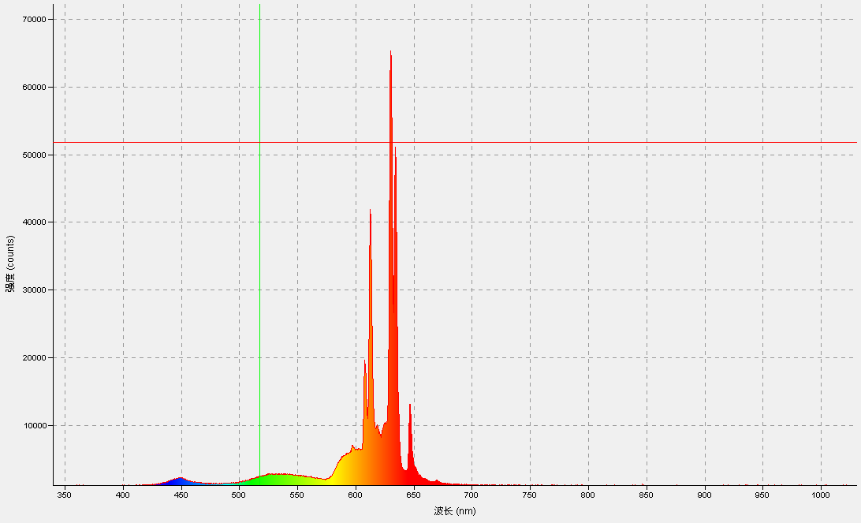
342.39 | 881.33
342.78 | 851.96
343.16 | 881.33
343.54 | 863.25
343.93 | 888.11
344.31 | 894.89
344.69 | 872.29
345.07 | 858.73
345.46 | 922.01
345.84 | 885.85
346.22 | 874.55
346.6 | 910.71
346.98 | 942.35
347.37 | 969.47
347.75 | 899.41
348.13 | 944.61
348.51 | 919.75
348.9 | 915.23
349.28 | 931.05
349.66 | 955.91
350.04 | 935.57
350.42 | 955.91
350.81 | 985.28
351.19 | 951.39
351.57 | 978.51
351.95 | 969.47
352.33 | 989.8
352.71 | 1014.66
353.1 | 1023.7
353.48 | 937.83
353.86 | 983.02
354.24 | 1005.62
354.62 | 1037.26
355 | 1016.92
355.39 | 1003.36
355.77 | 1001.1
...

手机白光
339.71 | 944.61
340.1 | 944.61
340.48 | 944.61
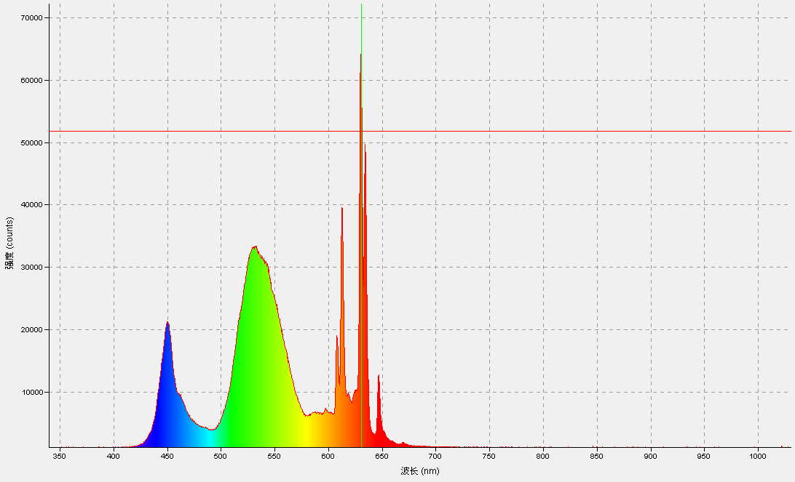
340.86 | 883.59
341.25 | 888.11
341.63 | 894.89
342.01 | 874.55
342.39 | 870.03
342.78 | 851.96
343.16 | 867.77
343.54 | 870.03
343.93 | 865.51
344.31 | 917.49
344.69 | 856.47
345.07 | 903.93
345.46 | 879.07
345.84 | 890.37
346.22 | 935.57
346.6 | 881.33
346.98 | 926.53
347.37 | 953.65
347.75 | 935.57
348.13 | 944.61
348.51 | 937.83
348.9 | 926.53
349.28 | 964.95
349.66 | 1016.92
350.04 | 980.77
350.42 | 949.13
350.81 | 1010.14
351.19 | 958.17
351.57 | 1005.62
351.95 | 1014.66
352.33 | 985.28
352.71 | 1023.7
353.1 | 955.91
353.48 | 1007.88
353.86 | 940.09
...

手机黄光
339.71 | 955.91
340.1 | 955.91
340.48 | 955.91
340.86 | 833.88
341.25 | 865.51
341.63 | 897.15
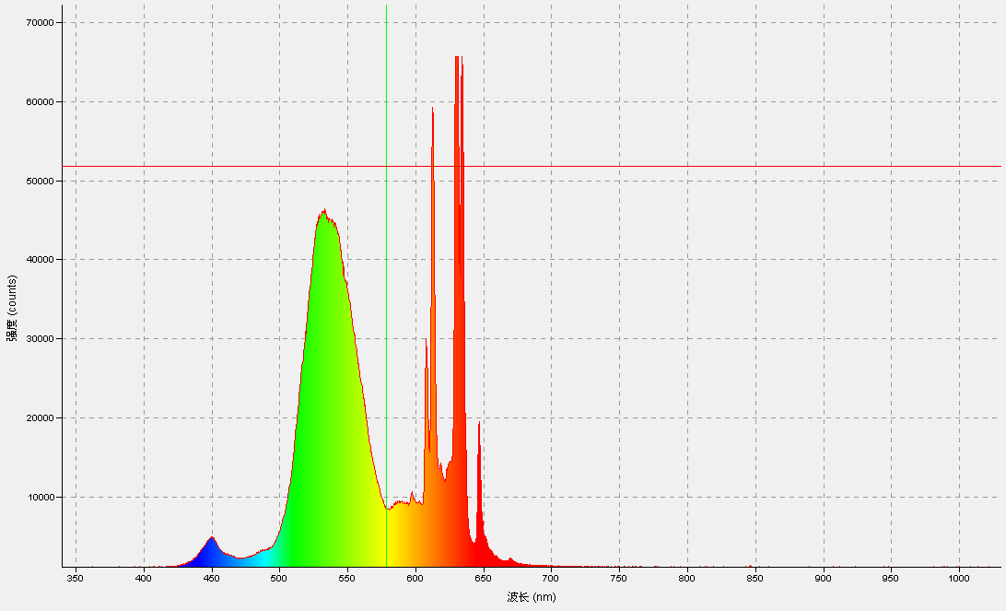
342.01 | 890.37
342.39 | 838.4
342.78 | 858.73
343.16 | 910.71
343.54 | 883.59
343.93 | 883.59
344.31 | 874.55
344.69 | 856.47
345.07 | 870.03
345.46 | 903.93
345.84 | 879.07
346.22 | 951.39
346.6 | 958.17
346.98 | 933.31
347.37 | 937.83
347.75 | 890.37
348.13 | 917.49
348.51 | 937.83
348.9 | 964.95
349.28 | 953.65
349.66 | 955.91
350.04 | 996.58
350.42 | 1001.1
350.81 | 949.13
351.19 | 1014.66
351.57 | 976.25
351.95 | 998.84
352.33 | 951.39
352.71 | 998.84
353.1 | 962.69
353.48 | 1010.14
353.86 | 980.77
354.24 | 1021.44
354.62 | 1075.68
355 | 1023.7
355.39 | 1080.2
...

品
339.71 | 951.39
340.1 | 951.39
340.48 | 951.39
340.86 | 883.59
341.25 | 820.32
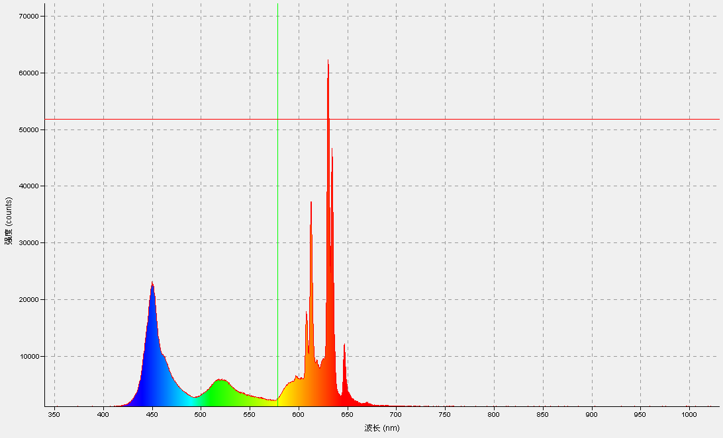
341.63 | 876.81
342.01 | 888.11
342.39 | 917.49
342.78 | 836.14
343.16 | 888.11
343.54 | 870.03
343.93 | 899.41
344.31 | 876.81
344.69 | 872.29
345.07 | 840.66
345.46 | 962.69
345.84 | 906.19
346.22 | 903.93
346.6 | 872.29
346.98 | 903.93
347.37 | 933.31
347.75 | 946.87
348.13 | 899.41
348.51 | 890.37
348.9 | 935.57
349.28 | 964.95
349.66 | 903.93
350.04 | 951.39
350.42 | 935.57
350.81 | 962.69
351.19 | 944.61
351.57 | 964.95
351.95 | 940.09
352.33 | 1001.1
352.71 | 949.13
353.1 | 987.54
353.48 | 1014.66
353.86 | 998.84
354.24 | 1032.74
354.62 | 994.32
355 | 994.32
355.39 | 958.17
...

青
339.71 | 919.75
340.1 | 919.75
340.48 | 919.75
340.86 | 885.85
341.25 | 876.81
341.63 | 903.93
342.01 | 899.41
342.39 | 903.93
342.78 | 897.15
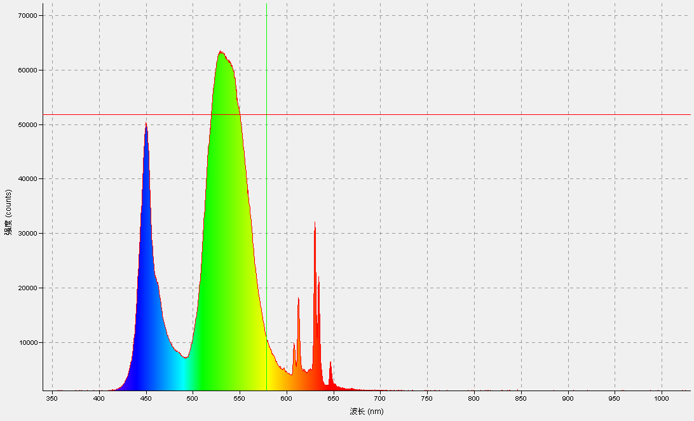
343.16 | 885.85
343.54 | 885.85
343.93 | 908.45
344.31 | 838.4
344.69 | 874.55
345.07 | 845.18
345.46 | 890.37
345.84 | 922.01
346.22 | 912.97
346.6 | 881.33
346.98 | 901.67
347.37 | 894.89
347.75 | 998.84
348.13 | 903.93
348.51 | 953.65
348.9 | 949.13
349.28 | 976.25
349.66 | 1012.4
350.04 | 946.87
350.42 | 967.21
350.81 | 960.43
351.19 | 971.73
351.57 | 971.73
351.95 | 973.99
352.33 | 998.84
352.71 | 1023.7
353.1 | 1021.44
353.48 | 1021.44
353.86 | 953.65
354.24 | 985.28
354.62 | 1057.6
...

太阳光
339.71 | 883.59
340.1 | 883.59
340.48 | 883.59
340.86 | 860.99
341.25 | 937.83
341.63 | 897.15
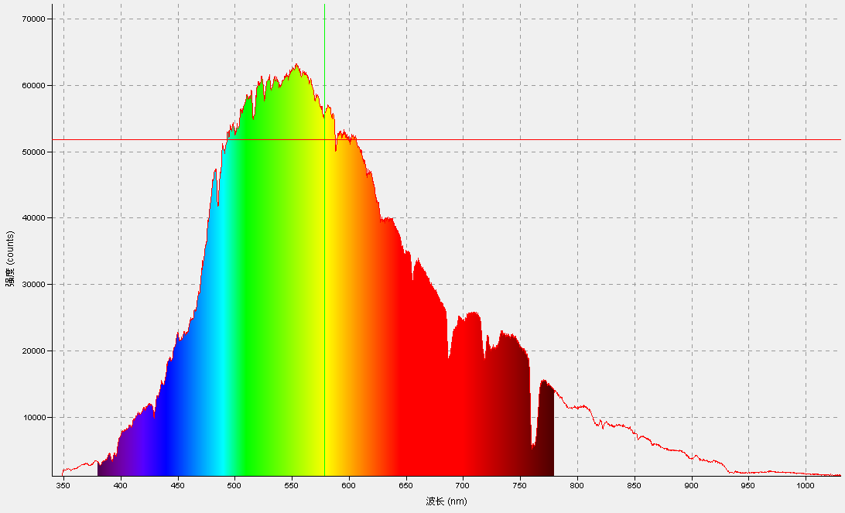
342.01 | 876.81
342.39 | 858.73
342.78 | 917.49
343.16 | 831.62
343.54 | 851.96
343.93 | 883.59
344.31 | 922.01
344.69 | 838.4
345.07 | 924.27
345.46 | 942.35
345.84 | 971.73
346.22 | 944.61
346.6 | 915.23
346.98 | 876.81
347.37 | 894.89
347.75 | 890.37
348.13 | 978.51
348.51 | 922.01
348.9 | 1184.15
349.28 | 1798.82
349.66 | 1803.34
350.04 | 1911.81
350.42 | 1934.41
350.81 | 1882.44
351.19 | 1889.22
351.57 | 1875.66
351.95 | 1893.74
352.33 | 1959.27
352.71 | 1959.27
353.1 | 2072.26
353.48 | 2074.52
353.86 | 2126.5
354.24 | 2155.88
354.62 | 2079.04
355 | 1988.65
355.39 | 2065.48
355.77 | 1929.89
356.15 | 1945.71
356.53 | 1993.17
356.91 | 2024.81
...

水吸收
339.71 | 0.301 | 339.71 | -0.16
340.1 | 0.301 | 340.1 | -0.16
340.48 | 0.301 | 340.48 | -0.16
340.86 | 0 | 340.86 | -0.079
341.25 | 0.13 | 341.25 | -0.222
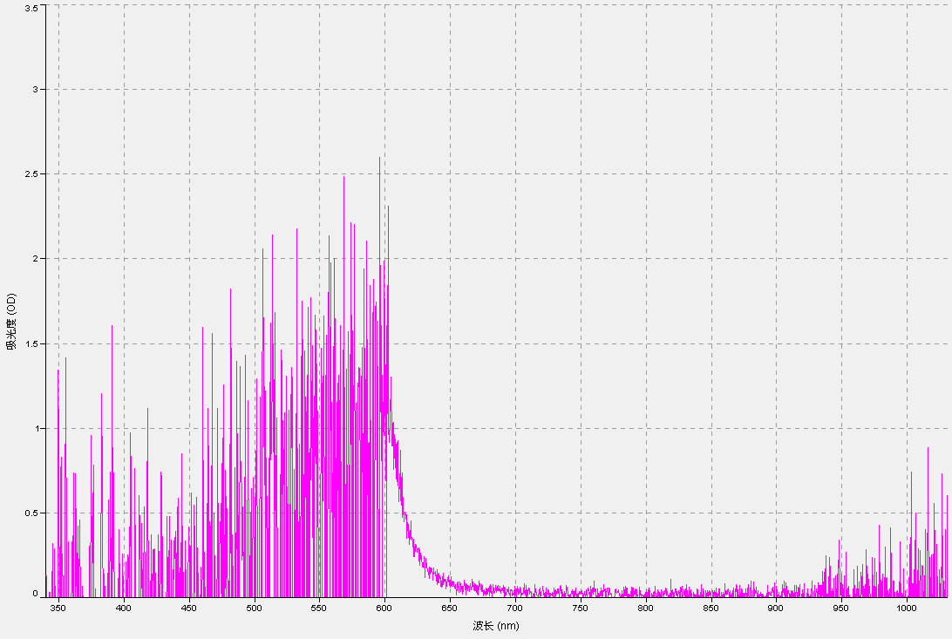
341.63 | -0.206 | 341.63 | 0.41
342.01 | -0.125 | 342.01 | 0
342.39 | -0.161 | 342.39 | 0.32
342.78 | 0.315 | 342.78 | 0
343.16 | 0 | 343.16 | -0.426
343.54 | 0 | 343.54 | 0.133
343.93 | 0 | 343.93 | 0.73
344.31 | 0.079 | 344.31 | 0.21
344.69 | 0 | 344.69 | -0.477
345.07 | 0 | 345.07 | 1.38
345.46 | -0.276 | 345.46 | -0.119
345.84 | -0.275 | 345.84 | 0.602
346.22 | -0.727 | 346.22 | 0
346.6 | 0.444 | 346.6 | -0.376
346.98 | -0.214 | 346.98 | 0
347.37 | 0.213 | 347.37 | 0.097
347.75 | -0.727 | 347.75 | 0
348.13 | 0 | 348.13 | 0.176
348.51 | -0.374 | 348.51 | 0
348.9 | 0 | 348.9 | -0.388
349.28 | 0 | 349.28 | 0.509
349.66 | 0.564 | 349.66 | 0
350.04 | -0.204 | 350.04 | 0
350.42 | -0.477 | 350.42 | 0
350.81 | 0 | 350.81 | 0
351.19 | 0 | 351.19 | 0.608
351.57 | 0 | 351.57 | 1.903
351.95 | 0.523 | 351.95 | 0
352.33 | 0 | 352.33 | 1.556
352.71 | -0.06 | 352.71 | 1.114
353.1 | 0.301 | 353.1 | 0
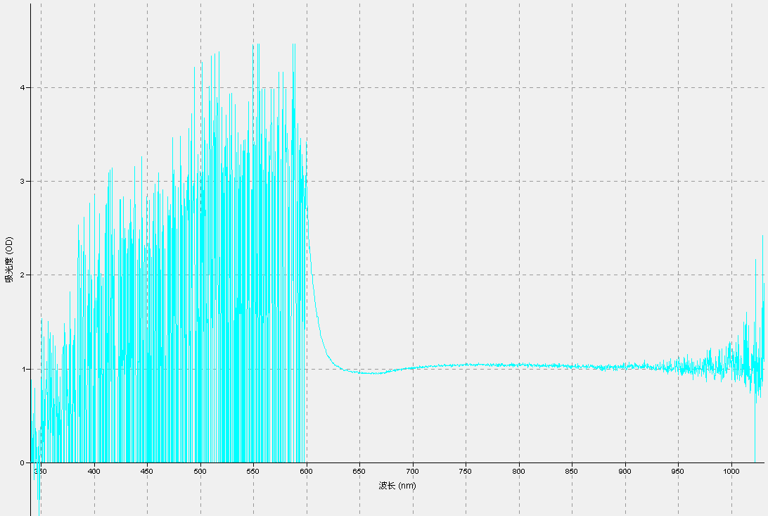
353.48 | -0.663 | 353.48 | 0.727
353.86 | 0.477 | 353.86 | 1.373
354.24 | 0 | 354.24 | 0.927
354.62 | 0 | 354.62 | 0.828
355 | -0.491 | 355 | 0.612
355.39 | 0.415 | 355.39 | 0
355.77 | 0 | 355.77 | 0.81
356.15 | 0.477 | 356.15 | 0
356.53 | 0.829 | 356.53 | 0
356.91 | 0 | 356.91 | 0
357.29 | 0 | 357.29 | 0
357.67 | 0.117 | 357.67 | 0
358.05 | 0 | 358.05 | 0
358.44 | -1.255 | 358.44 | 1.033
358.82 | 0.035 | 358.82 | 0
359.2 | 1.161 | 359.2 | 0.666
359.58 | 0.125 | 359.58 | 0.731
359.96 | 0.325 | 359.96 | 1.944
360.34 | 0.107 | 360.34 | 0
360.72 | 1.204 | 360.72 | 0
361.1 | -0.074 | 361.1 | 0.966
361.48 | -0.942 | 361.48 | 0.602
361.86 | 0 | 361.86 | 1.11
362.25 | 0 | 362.25 | 0.578
362.63 | -0.352 | 362.63 | 0
363.01 | 0 | 363.01 | 0.841
363.39 | -0.114 | 363.39 | 0
363.77 | -0.954 | 363.77 | 0
364.15 | 0 | 364.15 | 0
364.53 | 0.589 | 364.53 | 0
364.91 | 0.211 | 364.91 | 1.084
365.29 | -0.602 | 365.29 | 0.723
365.67 | 0 | 365.67 | 0.699
366.05 | 0 | 366.05 | 0.746
366.43 | 0 | 366.43 | 0
366.81 | 0.117 | 366.81 | 0
367.19 | -0.301 | 367.19 | 0.865
367.57 | 0.073 | 367.57 | 0
367.95 | 0 | 367.95 | 0
...

红滤片
339.71 | 41.176
340.1 | 41.176
340.48 | 41.176
340.86 | 54.545
341.25 | 700
341.63 | 3.571
342.01 | 11.111
342.39 | 314.286
342.78 | 170.968
343.16 | 105.556
343.54 | 192.308
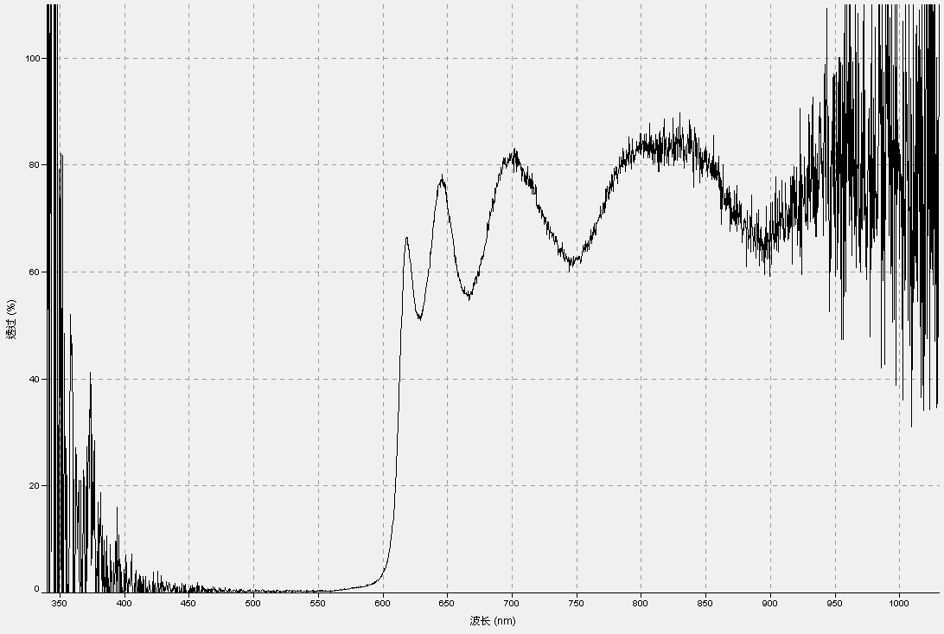
343.93 | 300
344.31 | 189.474
344.69 | 333.333
345.07 | -5.556
345.46 | -18.519
345.84 | 118.75
346.22 | 106.667
346.6 | 300
346.98 | -50
347.37 | 100
347.75 | -583.333
348.13 | -160
348.51 | 56.25
348.9 | 50
349.28 | 37.5
349.66 | 54.167
350.04 | -12.195
350.42 | 28.571
350.81 | 38.806
351.19 | -10.256
351.57 | -150
351.95 | 45.455
352.33 | 2.222
352.71 | 18
353.1 | -4.167
353.48 | 14.737
353.86 | 32.857
354.24 | 86.667
354.62 | 26.613
355 | -50
355.39 | -76.471
355.77 | 35.366
356.15 | -33.962
...

绿滤片
339.71 | 0
340.1 | 0
340.48 | 0
340.86 | 227.273
341.25 | -1000
341.63 | -67.857
342.01 | 100
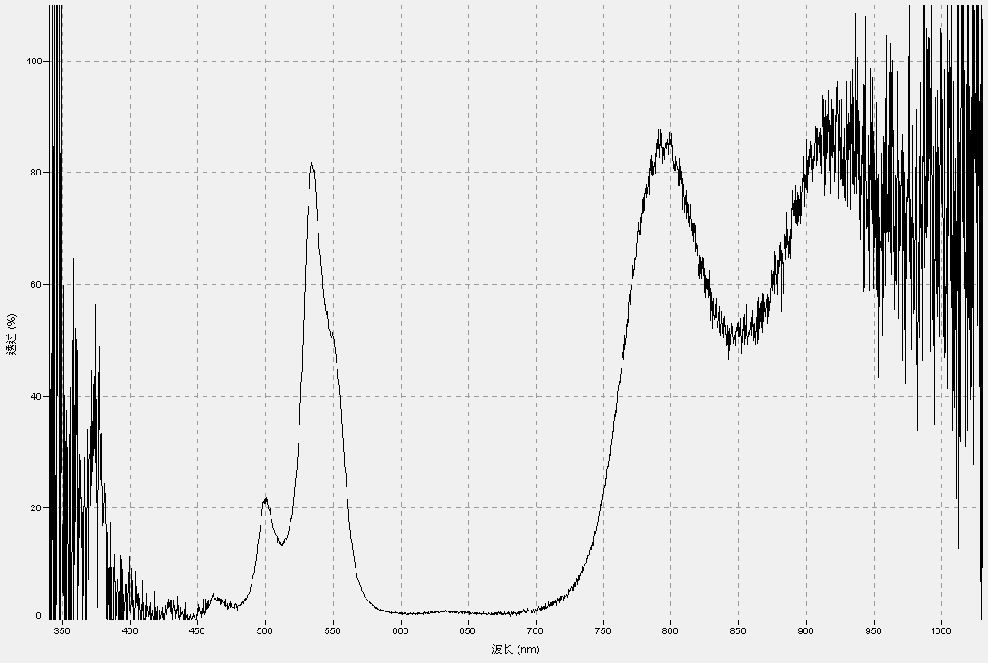
342.39 | 171.429
342.78 | 119.355
343.16 | 38.889
343.54 | 200
343.93 | -600
344.31 | 147.368
344.69 | 233.333
345.07 | 116.667
345.46 | -51.852
345.84 | 125
346.22 | -73.333
346.6 | 633.333
346.98 | -50
347.37 | 120
347.75 | -33.333
348.13 | 80
348.51 | 50
348.9 | 46.429
349.28 | 75
349.66 | 14.583
350.04 | 14.634
350.42 | 25.714
350.81 | 59.701
351.19 | 14.103
351.57 | 600
351.95 | 109.091
352.33 | 15.556
352.71 | -30
353.1 | 0
353.48 | 38.947
353.86 | 18.571
354.24 | 62.222
354.62 | 27.419
355 | 0
355.39 | -8.824
355.77 | 48.78
356.15 | 0
356.53 | -30.556
356.91 | 6.78
...

蓝滤片
...
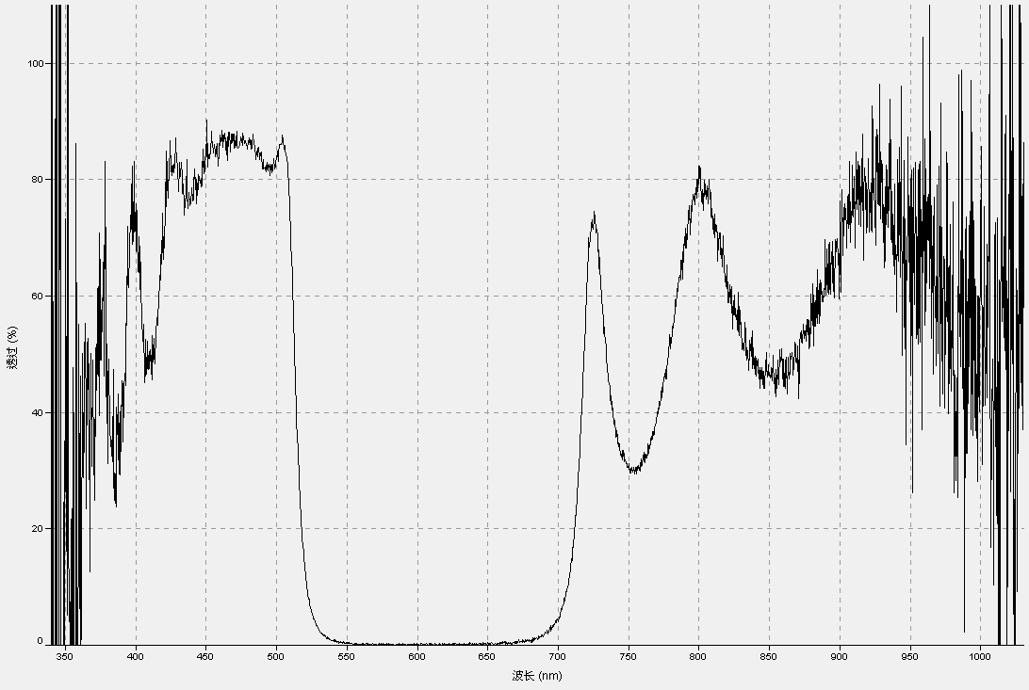
...

黄滤片
...
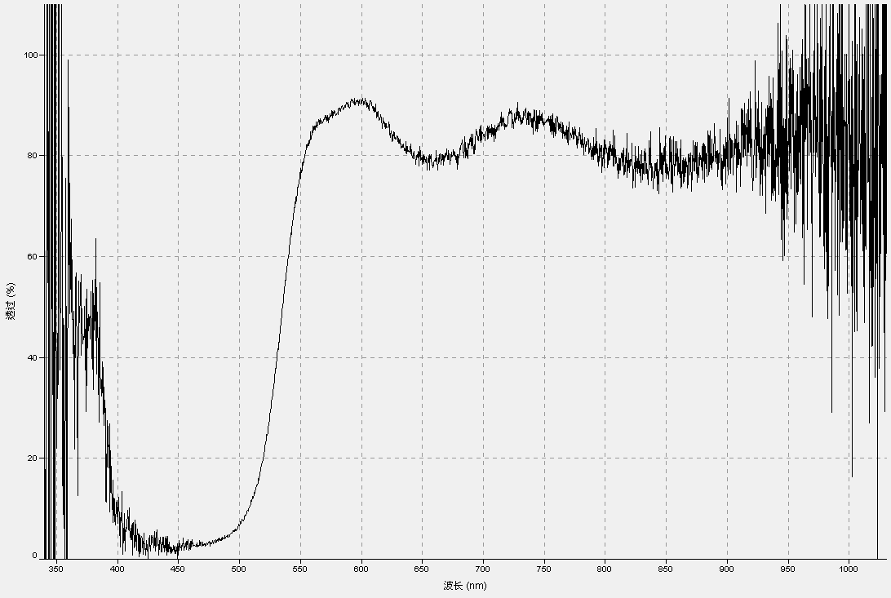
...

品滤片
...
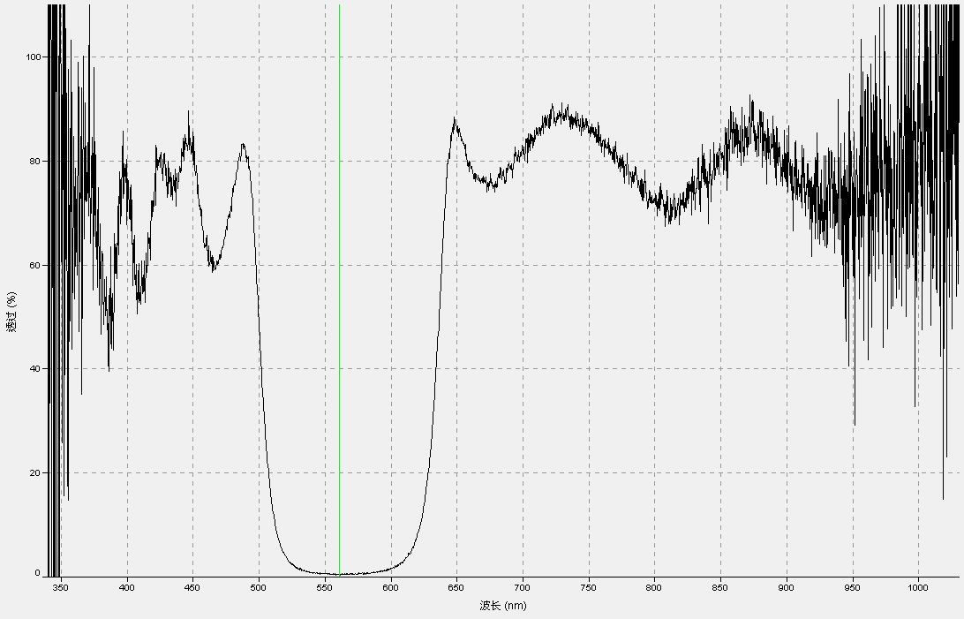
...

青滤片
...



